Arkusz1
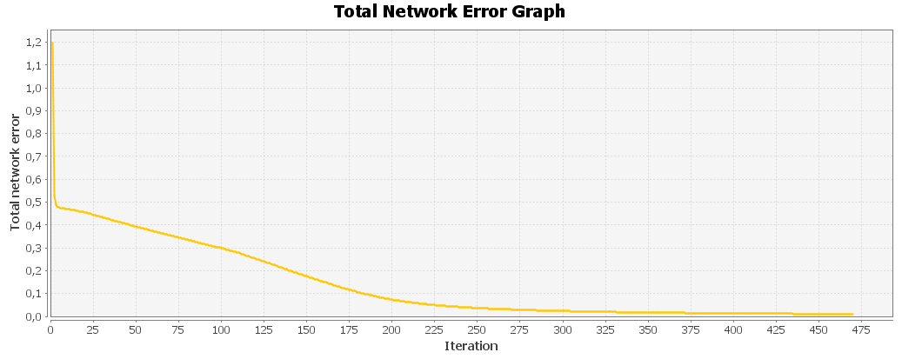
Numer próby
1

 | Input: 0; 1; 1; 1; 0; 1; 0; 0; 0; 1; 1; 0; 0; 0; 1; 1; 1; 1; 1; 1; 1; 0; 0; 0; 1; 1; 0; 0; 0; 1; 1; 0; 0; 0; 1; Output: 0,9106; 0,0115; 0; 0,0007; 0; 0; 0,0177; 0,0284; 0,0051; 0,0179; 0,0002; 0; 0,0466; 0,0007; 0,0082; 0,0222; 0,0109; 0,0435; 0,0296; 0,0001; Desired output: 1; 0; 0; 0; 0; 0; 0; 0; 0; 0; 0; 0; 0; 0; 0; 0; 0; 0; 0; 0; Error: -0,0894; 0,0115; 0; 0,0007; 0; 0; 0,0177; 0,0284; 0,0051; 0,0179; 0,0002; 0; 0,0466; 0,0007; 0,0082; 0,0222; 0,0109; 0,0435; 0,0296; 0,0001;
 | Input: 1; 1; 1; 1; 0; 1; 0; 0; 0; 1; 1; 0; 0; 0; 1; 1; 1; 1; 1; 0; 1; 0; 0; 0; 1; 1; 0; 0; 0; 1; 1; 1; 1; 1; 0; Output: 0,0329; 0,8875; 0,0025; 0,0622; 0,0621; 0,0029; 0,0427; 0,0386; 0,0009; 0,014; 0,0001; 0,0433; 0,0002; 0,001; 0,0006; 0,0589; 0,0002; 0,0014; 0,0283; 0,0001; Desired output: 0; 1; 0; 0; 0; 0; 0; 0; 0; 0; 0; 0; 0; 0; 0; 0; 0; 0; 0; 0; Error: 0,0329; -0,1125; 0,0025; 0,0622; 0,0621; 0,0029; 0,0427; 0,0386; 0,0009; 0,014; 0,0001; 0,0433; 0,0002; 0,001; 0,0006; 0,0589; 0,0002; 0,0014; 0,0283; 0,0001;
 | Input: 0; 1; 1; 1; 0; 1; 0; 0; 0; 1; 1; 0; 0; 0; 0; 1; 0; 0; 0; 0; 1; 0; 0; 0; 0; 1; 0; 0; 0; 1; 0; 1; 1; 1; 0; Output: 0,0001; 0,0009; 0,9194; 0,0058; 0,0105; 0,0201; 0,0365; 0; 0,0002; 0,0001; 0,006; 0,03; 0,0029; 0,009; 0,0256; 0,0268; 0,0413; 0; 0,0104; 0,0063; Desired output: 0; 0; 1; 0; 0; 0; 0; 0; 0; 0; 0; 0; 0; 0; 0; 0; 0; 0; 0; 0; Error: 0,0001; 0,0009; -0,0806; 0,0058; 0,0105; 0,0201; 0,0365; 0; 0,0002; 0,0001; 0,006; 0,03; 0,0029; 0,009; 0,0256; 0,0268; 0,0413; 0; 0,0104; 0,0063;
 | Input: 1; 1; 1; 1; 0; 1; 0; 0; 0; 1; 1; 0; 0; 0; 1; 1; 0; 0; 0; 1; 1; 0; 0; 0; 1; 1; 0; 0; 0; 1; 1; 1; 1; 1; 0; Output: 0,0076; 0,0589; 0,0074; 0,8831; 0,0007; 0; 0,0087; 0,0002; 0,0007; 0,0357; 0; 0,0279; 0,0036; 0,0274; 0,0712; 0,0124; 0,0015; 0; 0,0004; 0,0002; Desired output: 0; 0; 0; 1; 0; 0; 0; 0; 0; 0; 0; 0; 0; 0; 0; 0; 0; 0; 0; 0; Error: 0,0076; 0,0589; 0,0074; -0,1169; 0,0007; 0; 0,0087; 0,0002; 0,0007; 0,0357; 0; 0,0279; 0,0036; 0,0274; 0,0712; 0,0124; 0,0015; 0; 0,0004; 0,0002;
 | Input: 1; 1; 1; 1; 1; 1; 0; 0; 0; 0; 1; 0; 0; 0; 0; 1; 1; 1; 1; 0; 1; 0; 0; 0; 0; 1; 0; 0; 0; 0; 1; 1; 1; 1; 1; Output: 0,0001; 0,0465; 0,0086; 0,0004; 0,889; 0,0544; 0,0016; 0,0019; 0,0018; 0,0034; 0,0012; 0,0347; 0; 0,0004; 0; 0,0059; 0,0002; 0,005; 0,013; 0,0021; Desired output: 0; 0; 0; 0; 1; 0; 0; 0; 0; 0; 0; 0; 0; 0; 0; 0; 0; 0; 0; 0; Error: 0,0001; 0,0465; 0,0086; 0,0004; -0,111; 0,0544; 0,0016; 0,0019; 0,0018; 0,0034; 0,0012; 0,0347; 0; 0,0004; 0; 0,0059; 0,0002; 0,005; 0,013; 0,0021;
 | Input: 1; 1; 1; 1; 1; 1; 0; 0; 0; 0; 1; 0; 0; 0; 0; 1; 1; 1; 1; 0; 1; 0; 0; 0; 0; 1; 0; 0; 0; 0; 1; 0; 0; 0; 0; Output: 0,0003; 0,0021; 0,0409; 0; 0,0537; 0,8643; 0,0042; 0,0734; 0,0002; 0,0001; 0,0495; 0,0037; 0,0003; 0,0126; 0; 0,0614; 0,0001; 0,006; 0,0141; 0,0667; Desired output: 0; 0; 0; 0; 0; 1; 0; 0; 0; 0; 0; 0; 0; 0; 0; 0; 0; 0; 0; 0; Error: 0,0003; 0,0021; 0,0409; 0; 0,0537; -0,1357; 0,0042; 0,0734; 0,0002; 0,0001; 0,0495; 0,0037; 0,0003; 0,0126; 0; 0,0614; 0,0001; 0,006; 0,0141; 0,0667;
 | Input: 0; 1; 1; 1; 0; 1; 0; 0; 0; 1; 1; 0; 0; 0; 0; 1; 0; 1; 1; 1; 1; 0; 0; 0; 1; 1; 0; 0; 0; 1; 0; 1; 1; 1; 0; Output: 0,0278; 0,0406; 0,0422; 0,0037; 0,0011; 0,0021; 0,9193; 0,0181; 0,0003; 0,0045; 0; 0,0009; 0,0137; 0,0055; 0,0508; 0,005; 0,0006; 0; 0,0376; 0,0081; Desired output: 0; 0; 0; 0; 0; 0; 1; 0; 0; 0; 0; 0; 0; 0; 0; 0; 0; 0; 0; 0; Error: 0,0278; 0,0406; 0,0422; 0,0037; 0,0011; 0,0021; -0,0807; 0,0181; 0,0003; 0,0045; 0; 0,0009; 0,0137; 0,0055; 0,0508; 0,005; 0,0006; 0; 0,0376; 0,0081;
 | Input: 1; 0; 0; 0; 1; 1; 0; 0; 0; 1; 1; 0; 0; 0; 1; 1; 1; 1; 1; 1; 1; 0; 0; 0; 1; 1; 0; 0; 0; 1; 1; 0; 0; 0; 1; Output: 0,0098; 0,0141; 0,0004; 0,0002; 0,001; 0,0619; 0,0049; 0,8851; 0; 0,0049; 0,0184; 0,0089; 0,021; 0,0345; 0,0001; 0,0017; 0; 0,0019; 0,0073; 0,0036; Desired output: 0; 0; 0; 0; 0; 0; 0; 1; 0; 0; 0; 0; 0; 0; 0; 0; 0; 0; 0; 0; Error: 0,0098; 0,0141; 0,0004; 0,0002; 0,001; 0,0619; 0,0049; -0,1149; 0; 0,0049; 0,0184; 0,0089; 0,021; 0,0345; 0,0001; 0,0017; 0; 0,0019; 0,0073; 0,0036;
 | Input: 0; 1; 1; 1; 0; 0; 0; 1; 0; 0; 0; 0; 1; 0; 0; 0; 0; 1; 0; 0; 0; 0; 1; 0; 0; 0; 0; 1; 0; 0; 0; 1; 1; 1; 0; Output: 0,0221; 0,0026; 0,0013; 0,0056; 0,0398; 0,0002; 0,0051; 0,0001; 0,9164; 0,0318; 0,0006; 0,0001; 0,0008; 0,0002; 0,0002; 0,0112; 0,058; 0,0329; 0,0349; 0,0616; Desired output: 0; 0; 0; 0; 0; 0; 0; 0; 1; 0; 0; 0; 0; 0; 0; 0; 0; 0; 0; 0; Error: 0,0221; 0,0026; 0,0013; 0,0056; 0,0398; 0,0002; 0,0051; 0,0001; -0,0836; 0,0318; 0,0006; 0,0001; 0,0008; 0,0002; 0,0002; 0,0112; 0,058; 0,0329; 0,0349; 0,0616;
 | Input: 1; 1; 1; 1; 1; 0; 0; 0; 0; 1; 0; 0; 0; 0; 1; 0; 0; 0; 0; 1; 0; 0; 0; 0; 1; 1; 0; 0; 0; 1; 0; 1; 1; 1; 0; Output: 0,0296; 0,014; 0,0001; 0,0196; 0,0269; 0; 0,007; 0,0047; 0,0336; 0,9333; 0,0003; 0,0083; 0,005; 0,02; 0,0193; 0,0002; 0,0086; 0,0083; 0,0081; 0,0019; Desired output: 0; 0; 0; 0; 0; 0; 0; 0; 0; 1; 0; 0; 0; 0; 0; 0; 0; 0; 0; 0; Error: 0,0296; 0,014; 0,0001; 0,0196; 0,0269; 0; 0,007; 0,0047; 0,0336; -0,0667; 0,0003; 0,0083; 0,005; 0,02; 0,0193; 0,0002; 0,0086; 0,0083; 0,0081; 0,0019;
 | Total Mean Square Error: 0.0010313272341431346

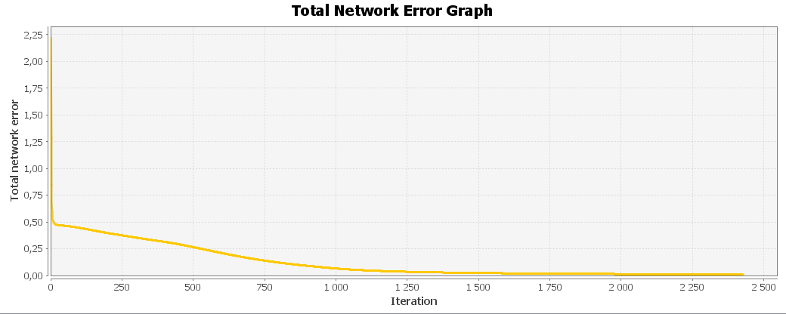

2

 | Input: 0; 1; 1; 1; 0; 1; 0; 0; 0; 1; 1; 0; 0; 0; 1; 1; 1; 1; 1; 1; 1; 0; 0; 0; 1; 1; 0; 0; 0; 1; 1; 0; 0; 0; 1; Output: 0,9118; 0,0125; 0; 0,0009; 0; 0; 0,0183; 0,0293; 0,0045; 0,018; 0,0002; 0; 0,0473; 0,0007; 0,0085; 0,0238; 0,0139; 0,0425; 0,0273; 0,0001; Desired output: 1; 0; 0; 0; 0; 0; 0; 0; 0; 0; 0; 0; 0; 0; 0; 0; 0; 0; 0; 0; Error: -0,0882; 0,0125; 0; 0,0009; 0; 0; 0,0183; 0,0293; 0,0045; 0,018; 0,0002; 0; 0,0473; 0,0007; 0,0085; 0,0238; 0,0139; 0,0425; 0,0273; 0,0001;
 | Input: 1; 1; 1; 1; 0; 1; 0; 0; 0; 1; 1; 0; 0; 0; 1; 1; 1; 1; 1; 0; 1; 0; 0; 0; 1; 1; 0; 0; 0; 1; 1; 1; 1; 1; 0; Output: 0,0337; 0,8852; 0,0022; 0,063; 0,0638; 0,003; 0,0442; 0,0385; 0,0008; 0,0146; 0,0001; 0,0442; 0,0002; 0,0011; 0,0007; 0,0603; 0,0003; 0,0014; 0,0274; 0,0001; Desired output: 0; 1; 0; 0; 0; 0; 0; 0; 0; 0; 0; 0; 0; 0; 0; 0; 0; 0; 0; 0; Error: 0,0337; -0,1148; 0,0022; 0,063; 0,0638; 0,003; 0,0442; 0,0385; 0,0008; 0,0146; 0,0001; 0,0442; 0,0002; 0,0011; 0,0007; 0,0603; 0,0003; 0,0014; 0,0274; 0,0001;
 | Input: 0; 1; 1; 1; 0; 1; 0; 0; 0; 1; 1; 0; 0; 0; 0; 1; 0; 0; 0; 0; 1; 0; 0; 0; 0; 1; 0; 0; 0; 1; 0; 1; 1; 1; 0; Output: 0,0001; 0,0007; 0,9188; 0,0061; 0,0114; 0,0196; 0,0368; 0; 0,0002; 0,0001; 0,006; 0,0304; 0,003; 0,0108; 0,0276; 0,0272; 0,0436; 0; 0,0086; 0,0077; Desired output: 0; 0; 1; 0; 0; 0; 0; 0; 0; 0; 0; 0; 0; 0; 0; 0; 0; 0; 0; 0; Error: 0,0001; 0,0007; -0,0812; 0,0061; 0,0114; 0,0196; 0,0368; 0; 0,0002; 0,0001; 0,006; 0,0304; 0,003; 0,0108; 0,0276; 0,0272; 0,0436; 0; 0,0086; 0,0077;
 | Input: 1; 1; 1; 1; 0; 1; 0; 0; 0; 1; 1; 0; 0; 0; 1; 1; 0; 0; 0; 1; 1; 0; 0; 0; 1; 1; 0; 0; 0; 1; 1; 1; 1; 1; 0; Output: 0,0084; 0,06; 0,0069; 0,883; 0,0007; 0; 0,0084; 0,0003; 0,0006; 0,0334; 0; 0,027; 0,0039; 0,0252; 0,0694; 0,0123; 0,0015; 0; 0,0005; 0,0002; Desired output: 0; 0; 0; 1; 0; 0; 0; 0; 0; 0; 0; 0; 0; 0; 0; 0; 0; 0; 0; 0; Error: 0,0084; 0,06; 0,0069; -0,117; 0,0007; 0; 0,0084; 0,0003; 0,0006; 0,0334; 0; 0,027; 0,0039; 0,0252; 0,0694; 0,0123; 0,0015; 0; 0,0005; 0,0002;
 | Input: 1; 1; 1; 1; 1; 1; 0; 0; 0; 0; 1; 0; 0; 0; 0; 1; 1; 1; 1; 0; 1; 0; 0; 0; 0; 1; 0; 0; 0; 0; 1; 1; 1; 1; 1; Output: 0,0001; 0,0484; 0,0095; 0,0005; 0,8882; 0,0566; 0,0019; 0,0018; 0,0022; 0,0034; 0,0012; 0,0331; 0; 0,0004; 0; 0,0069; 0,0003; 0,0053; 0,0144; 0,0018; Desired output: 0; 0; 0; 0; 1; 0; 0; 0; 0; 0; 0; 0; 0; 0; 0; 0; 0; 0; 0; 0; Error: 0,0001; 0,0484; 0,0095; 0,0005; -0,1118; 0,0566; 0,0019; 0,0018; 0,0022; 0,0034; 0,0012; 0,0331; 0; 0,0004; 0; 0,0069; 0,0003; 0,0053; 0,0144; 0,0018;
 | Input: 1; 1; 1; 1; 1; 1; 0; 0; 0; 0; 1; 0; 0; 0; 0; 1; 1; 1; 1; 0; 1; 0; 0; 0; 0; 1; 0; 0; 0; 0; 1; 0; 0; 0; 0; Output: 0,0003; 0,002; 0,0416; 0; 0,0551; 0,8632; 0,0043; 0,0733; 0,0002; 0,0001; 0,0488; 0,0036; 0,0003; 0,0117; 0; 0,0603; 0,0001; 0,0062; 0,0135; 0,0656; Desired output: 0; 0; 0; 0; 0; 1; 0; 0; 0; 0; 0; 0; 0; 0; 0; 0; 0; 0; 0; 0; Error: 0,0003; 0,002; 0,0416; 0; 0,0551; -0,1368; 0,0043; 0,0733; 0,0002; 0,0001; 0,0488; 0,0036; 0,0003; 0,0117; 0; 0,0603; 0,0001; 0,0062; 0,0135; 0,0656;
 | Input: 0; 1; 1; 1; 0; 1; 0; 0; 0; 1; 1; 0; 0; 0; 0; 1; 0; 1; 1; 1; 1; 0; 0; 0; 1; 1; 0; 0; 0; 1; 0; 1; 1; 1; 0; Output: 0,0278; 0,041; 0,0416; 0,0043; 0,0011; 0,0021; 0,9192; 0,0175; 0,0003; 0,0047; 0; 0,0009; 0,0132; 0,0058; 0,0494; 0,0053; 0,0008; 0; 0,0363; 0,0082; Desired output: 0; 0; 0; 0; 0; 0; 1; 0; 0; 0; 0; 0; 0; 0; 0; 0; 0; 0; 0; 0; Error: 0,0278; 0,041; 0,0416; 0,0043; 0,0011; 0,0021; -0,0808; 0,0175; 0,0003; 0,0047; 0; 0,0009; 0,0132; 0,0058; 0,0494; 0,0053; 0,0008; 0; 0,0363; 0,0082;
 | Input: 1; 0; 0; 0; 1; 1; 0; 0; 0; 1; 1; 0; 0; 0; 1; 1; 1; 1; 1; 1; 1; 0; 0; 0; 1; 1; 0; 0; 0; 1; 1; 0; 0; 0; 1; Output: 0,01; 0,0142; 0,0004; 0,0002; 0,0009; 0,0625; 0,0046; 0,8842; 0; 0,0048; 0,018; 0,0082; 0,0213; 0,0335; 0; 0,0017; 0; 0,002; 0,0086; 0,0039; Desired output: 0; 0; 0; 0; 0; 0; 0; 1; 0; 0; 0; 0; 0; 0; 0; 0; 0; 0; 0; 0; Error: 0,01; 0,0142; 0,0004; 0,0002; 0,0009; 0,0625; 0,0046; -0,1158; 0; 0,0048; 0,018; 0,0082; 0,0213; 0,0335; 0; 0,0017; 0; 0,002; 0,0086; 0,0039;
 | Input: 0; 1; 1; 1; 0; 0; 0; 1; 0; 0; 0; 0; 1; 0; 0; 0; 0; 1; 0; 0; 0; 0; 1; 0; 0; 0; 0; 1; 0; 0; 0; 1; 1; 1; 0; Output: 0,0171; 0,0019; 0,0011; 0,0044; 0,0442; 0,0002; 0,0046; 0,0001; 0,9153; 0,0321; 0,0007; 0,0001; 0,0007; 0,0002; 0,0002; 0,0076; 0,0586; 0,0337; 0,0346; 0,0637; Desired output: 0; 0; 0; 0; 0; 0; 0; 0; 1; 0; 0; 0; 0; 0; 0; 0; 0; 0; 0; 0; Error: 0,0171; 0,0019; 0,0011; 0,0044; 0,0442; 0,0002; 0,0046; 0,0001; -0,0847; 0,0321; 0,0007; 0,0001; 0,0007; 0,0002; 0,0002; 0,0076; 0,0586; 0,0337; 0,0346; 0,0637;
 | Input: 1; 1; 1; 1; 1; 0; 0; 0; 0; 1; 0; 0; 0; 0; 1; 0; 0; 0; 0; 1; 0; 0; 0; 0; 1; 1; 0; 0; 0; 1; 0; 1; 1; 1; 0; Output: 0,0301; 0,0161; 0,0002; 0,0185; 0,0247; 0; 0,0072; 0,0047; 0,0356; 0,9332; 0,0003; 0,0079; 0,0047; 0,0197; 0,0197; 0,0003; 0,0072; 0,0084; 0,0106; 0,0014; Desired output: 0; 0; 0; 0; 0; 0; 0; 0; 0; 1; 0; 0; 0; 0; 0; 0; 0; 0; 0; 0; Error: 0,0301; 0,0161; 0,0002; 0,0185; 0,0247; 0; 0,0072; 0,0047; 0,0356; -0,0668; 0,0003; 0,0079; 0,0047; 0,0197; 0,0197; 0,0003; 0,0072; 0,0084; 0,0106; 0,0014;
 | Total Mean Square Error: 0.0010443964892938471

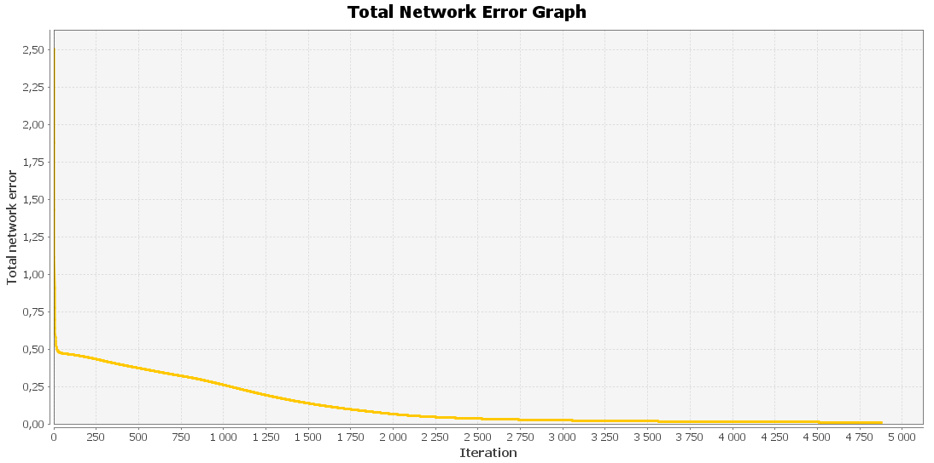

3

 | Input: 0; 1; 1; 1; 0; 1; 0; 0; 0; 1; 1; 0; 0; 0; 1; 1; 1; 1; 1; 1; 1; 0; 0; 0; 1; 1; 0; 0; 0; 1; 1; 0; 0; 0; 1; Output: 0,9083; 0,0096; 0,0001; 0,0004; 0; 0; 0,0162; 0,0254; 0,0053; 0,0175; 0,0002; 0; 0,0438; 0,0007; 0,0086; 0,0204; 0,0062; 0,0435; 0,0337; 0,0001; Desired output: 1; 0; 0; 0; 0; 0; 0; 0; 0; 0; 0; 0; 0; 0; 0; 0; 0; 0; 0; 0; Error: -0,0917; 0,0096; 0,0001; 0,0004; 0; 0; 0,0162; 0,0254; 0,0053; 0,0175; 0,0002; 0; 0,0438; 0,0007; 0,0086; 0,0204; 0,0062; 0,0435; 0,0337; 0,0001;
 | Input: 1; 1; 1; 1; 0; 1; 0; 0; 0; 1; 1; 0; 0; 0; 1; 1; 1; 1; 1; 0; 1; 0; 0; 0; 1; 1; 0; 0; 0; 1; 1; 1; 1; 1; 0; Output: 0,0297; 0,8911; 0,003; 0,0573; 0,0599; 0,0027; 0,0389; 0,0412; 0,0009; 0,0124; 0,0001; 0,0428; 0,0002; 0,0008; 0,0005; 0,0563; 0,0001; 0,0016; 0,0288; 0,0001; Desired output: 0; 1; 0; 0; 0; 0; 0; 0; 0; 0; 0; 0; 0; 0; 0; 0; 0; 0; 0; 0; Error: 0,0297; -0,1089; 0,003; 0,0573; 0,0599; 0,0027; 0,0389; 0,0412; 0,0009; 0,0124; 0,0001; 0,0428; 0,0002; 0,0008; 0,0005; 0,0563; 0,0001; 0,0016; 0,0288; 0,0001;
 | Input: 0; 1; 1; 1; 0; 1; 0; 0; 0; 1; 1; 0; 0; 0; 0; 1; 0; 0; 0; 0; 1; 0; 0; 0; 0; 1; 0; 0; 0; 1; 0; 1; 1; 1; 0; Output: 0,0001; 0,0014; 0,9193; 0,0052; 0,0093; 0,0223; 0,0345; 0,0001; 0,0002; 0,0001; 0,0062; 0,0297; 0,0022; 0,0063; 0,0241; 0,0245; 0,0321; 0; 0,0167; 0,0045; Desired output: 0; 0; 1; 0; 0; 0; 0; 0; 0; 0; 0; 0; 0; 0; 0; 0; 0; 0; 0; 0; Error: 0,0001; 0,0014; -0,0807; 0,0052; 0,0093; 0,0223; 0,0345; 0,0001; 0,0002; 0,0001; 0,0062; 0,0297; 0,0022; 0,0063; 0,0241; 0,0245; 0,0321; 0; 0,0167; 0,0045;
 | Input: 1; 1; 1; 1; 0; 1; 0; 0; 0; 1; 1; 0; 0; 0; 1; 1; 0; 0; 0; 1; 1; 0; 0; 0; 1; 1; 0; 0; 0; 1; 1; 1; 1; 1; 0; Output: 0,0062; 0,0568; 0,0083; 0,8864; 0,0008; 0; 0,0101; 0,0002; 0,0008; 0,0415; 0; 0,0301; 0,0031; 0,033; 0,0744; 0,0135; 0,0016; 0; 0,0003; 0,0003; Desired output: 0; 0; 0; 1; 0; 0; 0; 0; 0; 0; 0; 0; 0; 0; 0; 0; 0; 0; 0; 0; Error: 0,0062; 0,0568; 0,0083; -0,1136; 0,0008; 0; 0,0101; 0,0002; 0,0008; 0,0415; 0; 0,0301; 0,0031; 0,033; 0,0744; 0,0135; 0,0016; 0; 0,0003; 0,0003;
 | Input: 1; 1; 1; 1; 1; 1; 0; 0; 0; 0; 1; 0; 0; 0; 0; 1; 1; 1; 1; 0; 1; 0; 0; 0; 0; 1; 0; 0; 0; 0; 1; 1; 1; 1; 1; Output: 0; 0,0439; 0,0072; 0,0004; 0,8899; 0,0503; 0,0014; 0,0024; 0,0012; 0,0031; 0,0013; 0,0385; 0; 0,0004; 0; 0,0044; 0,0002; 0,0043; 0,009; 0,0026; Desired output: 0; 0; 0; 0; 1; 0; 0; 0; 0; 0; 0; 0; 0; 0; 0; 0; 0; 0; 0; 0; Error: 0; 0,0439; 0,0072; 0,0004; -0,1101; 0,0503; 0,0014; 0,0024; 0,0012; 0,0031; 0,0013; 0,0385; 0; 0,0004; 0; 0,0044; 0,0002; 0,0043; 0,009; 0,0026;
 | Input: 1; 1; 1; 1; 1; 1; 0; 0; 0; 0; 1; 0; 0; 0; 0; 1; 1; 1; 1; 0; 1; 0; 0; 0; 0; 1; 0; 0; 0; 0; 1; 0; 0; 0; 0; Output: 0,0003; 0,002; 0,0425; 0; 0,05; 0,867; 0,0053; 0,0719; 0,0003; 0,0001; 0,0499; 0,0041; 0,0002; 0,0136; 0; 0,0653; 0,0001; 0,0055; 0,0173; 0,0687; Desired output: 0; 0; 0; 0; 0; 1; 0; 0; 0; 0; 0; 0; 0; 0; 0; 0; 0; 0; 0; 0; Error: 0,0003; 0,002; 0,0425; 0; 0,05; -0,133; 0,0053; 0,0719; 0,0003; 0,0001; 0,0499; 0,0041; 0,0002; 0,0136; 0; 0,0653; 0,0001; 0,0055; 0,0173; 0,0687;
 | Input: 0; 1; 1; 1; 0; 1; 0; 0; 0; 1; 1; 0; 0; 0; 0; 1; 0; 1; 1; 1; 1; 0; 0; 0; 1; 1; 0; 0; 0; 1; 0; 1; 1; 1; 0; Output: 0,0271; 0,0393; 0,0422; 0,0028; 0,001; 0,0024; 0,9187; 0,0192; 0,0003; 0,0041; 0; 0,0009; 0,0138; 0,0047; 0,057; 0,0044; 0,0003; 0; 0,0409; 0,0077; Desired output: 0; 0; 0; 0; 0; 0; 1; 0; 0; 0; 0; 0; 0; 0; 0; 0; 0; 0; 0; 0; Error: 0,0271; 0,0393; 0,0422; 0,0028; 0,001; 0,0024; -0,0813; 0,0192; 0,0003; 0,0041; 0; 0,0009; 0,0138; 0,0047; 0,057; 0,0044; 0,0003; 0; 0,0409; 0,0077;
 | Input: 1; 0; 0; 0; 1; 1; 0; 0; 0; 1; 1; 0; 0; 0; 1; 1; 1; 1; 1; 1; 1; 0; 0; 0; 1; 1; 0; 0; 0; 1; 1; 0; 0; 0; 1; Output: 0,0097; 0,0155; 0,0004; 0,0002; 0,0014; 0,0606; 0,0063; 0,8883; 0; 0,0049; 0,0194; 0,0112; 0,0192; 0,0375; 0,0001; 0,0018; 0; 0,0018; 0,0042; 0,0031; Desired output: 0; 0; 0; 0; 0; 0; 0; 1; 0; 0; 0; 0; 0; 0; 0; 0; 0; 0; 0; 0; Error: 0,0097; 0,0155; 0,0004; 0,0002; 0,0014; 0,0606; 0,0063; -0,1117; 0; 0,0049; 0,0194; 0,0112; 0,0192; 0,0375; 0,0001; 0,0018; 0; 0,0018; 0,0042; 0,0031;
 | Input: 0; 1; 1; 1; 0; 0; 0; 1; 0; 0; 0; 0; 1; 0; 0; 0; 0; 1; 0; 0; 0; 0; 1; 0; 0; 0; 0; 1; 0; 0; 0; 1; 1; 1; 0; Output: 0,0258; 0,0037; 0,0015; 0,0058; 0,0347; 0,0003; 0,0047; 0,0001; 0,9198; 0,0334; 0,0006; 0,0001; 0,0011; 0,0002; 0,0002; 0,0152; 0,0522; 0,0349; 0,0391; 0,0596; Desired output: 0; 0; 0; 0; 0; 0; 0; 0; 1; 0; 0; 0; 0; 0; 0; 0; 0; 0; 0; 0; Error: 0,0258; 0,0037; 0,0015; 0,0058; 0,0347; 0,0003; 0,0047; 0,0001; -0,0802; 0,0334; 0,0006; 0,0001; 0,0011; 0,0002; 0,0002; 0,0152; 0,0522; 0,0349; 0,0391; 0,0596;
 | Input: 1; 1; 1; 1; 1; 0; 0; 0; 0; 1; 0; 0; 0; 0; 1; 0; 0; 0; 0; 1; 0; 0; 0; 0; 1; 1; 0; 0; 0; 1; 0; 1; 1; 1; 0; Output: 0,0293; 0,0106; 0,0001; 0,0217; 0,0292; 0; 0,007; 0,0043; 0,0307; 0,9313; 0,0004; 0,0091; 0,0061; 0,0201; 0,0167; 0,0002; 0,0128; 0,0074; 0,0039; 0,0034; Desired output: 0; 0; 0; 0; 0; 0; 0; 0; 0; 1; 0; 0; 0; 0; 0; 0; 0; 0; 0; 0; Error: 0,0293; 0,0106; 0,0001; 0,0217; 0,0292; 0; 0,007; 0,0043; 0,0307; -0,0687; 0,0004; 0,0091; 0,0061; 0,0201; 0,0167; 0,0002; 0,0128; 0,0074; 0,0039; 0,0034;
 | Total Mean Square Error: 0.0010103371025861534

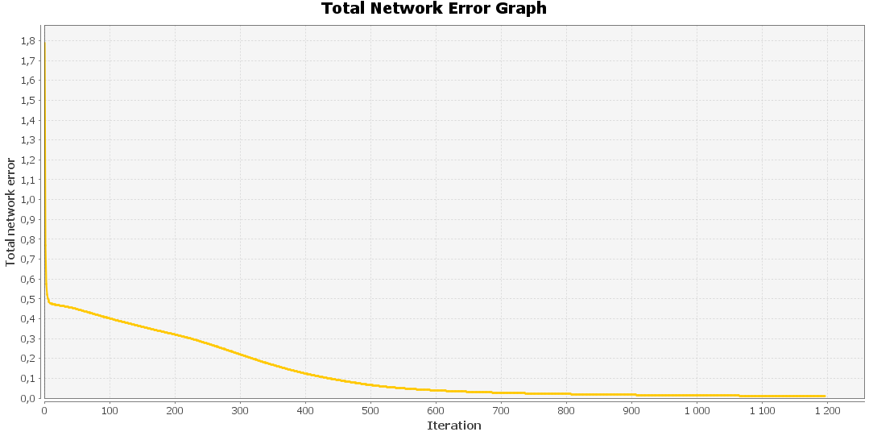

4

 | Input: 0; 1; 1; 1; 0; 1; 0; 0; 0; 1; 1; 0; 0; 0; 1; 1; 1; 1; 1; 1; 1; 0; 0; 0; 1; 1; 0; 0; 0; 1; 1; 0; 0; 0; 1; Output: 0,7196; 0,0727; 0,0017; 0,0136; 0,0017; 0,0087; 0,0321; 0,0671; 0,0167; 0,0765; 0,0025; 0,0008; 0,1201; 0,0058; 0,0215; 0,1012; 0,0249; 0,1066; 0,094; 0,0006; Desired output: 1; 0; 0; 0; 0; 0; 0; 0; 0; 0; 0; 0; 0; 0; 0; 0; 0; 0; 0; 0; Error: -0,2804; 0,0727; 0,0017; 0,0136; 0,0017; 0,0087; 0,0321; 0,0671; 0,0167; 0,0765; 0,0025; 0,0008; 0,1201; 0,0058; 0,0215; 0,1012; 0,0249; 0,1066; 0,094; 0,0006;
 | Input: 1; 1; 1; 1; 0; 1; 0; 0; 0; 1; 1; 0; 0; 0; 1; 1; 1; 1; 1; 0; 1; 0; 0; 0; 1; 1; 0; 0; 0; 1; 1; 1; 1; 1; 0; Output: 0,0813; 0,4897; 0,0171; 0,1311; 0,122; 0,0539; 0,1104; 0,0716; 0,0046; 0,0563; 0,0012; 0,0834; 0,0022; 0,0068; 0,0124; 0,1574; 0,0028; 0,0076; 0,0846; 0,0013; Desired output: 0; 1; 0; 0; 0; 0; 0; 0; 0; 0; 0; 0; 0; 0; 0; 0; 0; 0; 0; 0; Error: 0,0813; -0,5103; 0,0171; 0,1311; 0,122; 0,0539; 0,1104; 0,0716; 0,0046; 0,0563; 0,0012; 0,0834; 0,0022; 0,0068; 0,0124; 0,1574; 0,0028; 0,0076; 0,0846; 0,0013;
 | Input: 0; 1; 1; 1; 0; 1; 0; 0; 0; 1; 1; 0; 0; 0; 0; 1; 0; 0; 0; 0; 1; 0; 0; 0; 0; 1; 0; 0; 0; 1; 0; 1; 1; 1; 0; Output: 0,0031; 0,0344; 0,7398; 0,0505; 0,0412; 0,0604; 0,0928; 0,0027; 0,0028; 0,0024; 0,0097; 0,0792; 0,013; 0,0185; 0,1439; 0,0743; 0,1231; 0,0014; 0,0624; 0,0286; Desired output: 0; 0; 1; 0; 0; 0; 0; 0; 0; 0; 0; 0; 0; 0; 0; 0; 0; 0; 0; 0; Error: 0,0031; 0,0344; -0,2602; 0,0505; 0,0412; 0,0604; 0,0928; 0,0027; 0,0028; 0,0024; 0,0097; 0,0792; 0,013; 0,0185; 0,1439; 0,0743; 0,1231; 0,0014; 0,0624; 0,0286;
 | Input: 1; 1; 1; 1; 0; 1; 0; 0; 0; 1; 1; 0; 0; 0; 1; 1; 0; 0; 0; 1; 1; 0; 0; 0; 1; 1; 0; 0; 0; 1; 1; 1; 1; 1; 0; Output: 0,042; 0,1767; 0,0521; 0,6781; 0,0092; 0,0041; 0,0394; 0,0037; 0,0031; 0,1125; 0,0002; 0,0663; 0,0127; 0,0438; 0,222; 0,0486; 0,0136; 0,0006; 0,0382; 0,0011; Desired output: 0; 0; 0; 1; 0; 0; 0; 0; 0; 0; 0; 0; 0; 0; 0; 0; 0; 0; 0; 0; Error: 0,042; 0,1767; 0,0521; -0,3219; 0,0092; 0,0041; 0,0394; 0,0037; 0,0031; 0,1125; 0,0002; 0,0663; 0,0127; 0,0438; 0,222; 0,0486; 0,0136; 0,0006; 0,0382; 0,0011;
 | Input: 1; 1; 1; 1; 1; 1; 0; 0; 0; 0; 1; 0; 0; 0; 0; 1; 1; 1; 1; 0; 1; 0; 0; 0; 0; 1; 0; 0; 0; 0; 1; 1; 1; 1; 1; Output: 0,0016; 0,1217; 0,0384; 0,0055; 0,6702; 0,2285; 0,0161; 0,0205; 0,0108; 0,0114; 0,0097; 0,0903; 0,0001; 0,0027; 0,0006; 0,0813; 0,0021; 0,0115; 0,0637; 0,0229; Desired output: 0; 0; 0; 0; 1; 0; 0; 0; 0; 0; 0; 0; 0; 0; 0; 0; 0; 0; 0; 0; Error: 0,0016; 0,1217; 0,0384; 0,0055; -0,3298; 0,2285; 0,0161; 0,0205; 0,0108; 0,0114; 0,0097; 0,0903; 0,0001; 0,0027; 0,0006; 0,0813; 0,0021; 0,0115; 0,0637; 0,0229;
 | Input: 1; 1; 1; 1; 1; 1; 0; 0; 0; 0; 1; 0; 0; 0; 0; 1; 1; 1; 1; 0; 1; 0; 0; 0; 0; 1; 0; 0; 0; 0; 1; 0; 0; 0; 0; Output: 0,0042; 0,0636; 0,0699; 0,0018; 0,1936; 0,4697; 0,0173; 0,1785; 0,0036; 0,0021; 0,1151; 0,0241; 0,0016; 0,0226; 0,0006; 0,1678; 0,0012; 0,0213; 0,0686; 0,1649; Desired output: 0; 0; 0; 0; 0; 1; 0; 0; 0; 0; 0; 0; 0; 0; 0; 0; 0; 0; 0; 0; Error: 0,0042; 0,0636; 0,0699; 0,0018; 0,1936; -0,5303; 0,0173; 0,1785; 0,0036; 0,0021; 0,1151; 0,0241; 0,0016; 0,0226; 0,0006; 0,1678; 0,0012; 0,0213; 0,0686; 0,1649;
 | Input: 0; 1; 1; 1; 0; 1; 0; 0; 0; 1; 1; 0; 0; 0; 0; 1; 0; 1; 1; 1; 1; 0; 0; 0; 1; 1; 0; 0; 0; 1; 0; 1; 1; 1; 0; Output: 0,0799; 0,129; 0,1085; 0,0411; 0,0159; 0,0307; 0,7907; 0,0503; 0,0055; 0,0284; 0,0003; 0,0089; 0,034; 0,0176; 0,1471; 0,0559; 0,0103; 0,0006; 0,1218; 0,0171; Desired output: 0; 0; 0; 0; 0; 0; 1; 0; 0; 0; 0; 0; 0; 0; 0; 0; 0; 0; 0; 0; Error: 0,0799; 0,129; 0,1085; 0,0411; 0,0159; 0,0307; -0,2093; 0,0503; 0,0055; 0,0284; 0,0003; 0,0089; 0,034; 0,0176; 0,1471; 0,0559; 0,0103; 0,0006; 0,1218; 0,0171;
 | Input: 1; 0; 0; 0; 1; 1; 0; 0; 0; 1; 1; 0; 0; 0; 1; 1; 1; 1; 1; 1; 1; 0; 0; 0; 1; 1; 0; 0; 0; 1; 1; 0; 0; 0; 1; Output: 0,0415; 0,0836; 0,006; 0,004; 0,0118; 0,1474; 0,0177; 0,7144; 0,0003; 0,0104; 0,0549; 0,0354; 0,0413; 0,1158; 0,0019; 0,0601; 0,0002; 0,0063; 0,0502; 0,0181; Desired output: 0; 0; 0; 0; 0; 0; 0; 1; 0; 0; 0; 0; 0; 0; 0; 0; 0; 0; 0; 0; Error: 0,0415; 0,0836; 0,006; 0,004; 0,0118; 0,1474; 0,0177; -0,2856; 0,0003; 0,0104; 0,0549; 0,0354; 0,0413; 0,1158; 0,0019; 0,0601; 0,0002; 0,0063; 0,0502; 0,0181;
 | Input: 0; 1; 1; 1; 0; 0; 0; 1; 0; 0; 0; 0; 1; 0; 0; 0; 0; 1; 0; 0; 0; 0; 1; 0; 0; 0; 0; 1; 0; 0; 0; 1; 1; 1; 0; Output: 0,0277; 0,0206; 0,015; 0,0067; 0,0828; 0,0335; 0,0208; 0,0022; 0,8238; 0,0614; 0,0059; 0,001; 0,0041; 0,0016; 0,0085; 0,0335; 0,0964; 0,0445; 0,158; 0,1311; Desired output: 0; 0; 0; 0; 0; 0; 0; 0; 1; 0; 0; 0; 0; 0; 0; 0; 0; 0; 0; 0; Error: 0,0277; 0,0206; 0,015; 0,0067; 0,0828; 0,0335; 0,0208; 0,0022; -0,1762; 0,0614; 0,0059; 0,001; 0,0041; 0,0016; 0,0085; 0,0335; 0,0964; 0,0445; 0,158; 0,1311;
 | Input: 1; 1; 1; 1; 1; 0; 0; 0; 0; 1; 0; 0; 0; 0; 1; 0; 0; 0; 0; 1; 0; 0; 0; 0; 1; 1; 0; 0; 0; 1; 0; 1; 1; 1; 0; Output: 0,0838; 0,0804; 0,0065; 0,0798; 0,0364; 0,007; 0,0363; 0,0086; 0,0772; 0,802; 0,0011; 0,0197; 0,0293; 0,0354; 0,0723; 0,0166; 0,0441; 0,0106; 0,0986; 0,0047; Desired output: 0; 0; 0; 0; 0; 0; 0; 0; 0; 1; 0; 0; 0; 0; 0; 0; 0; 0; 0; 0; Error: 0,0838; 0,0804; 0,0065; 0,0798; 0,0364; 0,007; 0,0363; 0,0086; 0,0772; -0,198; 0,0011; 0,0197; 0,0293; 0,0354; 0,0723; 0,0166; 0,0441; 0,0106; 0,0986; 0,0047;
 | Total Mean Square Error: 0.009700826820403937

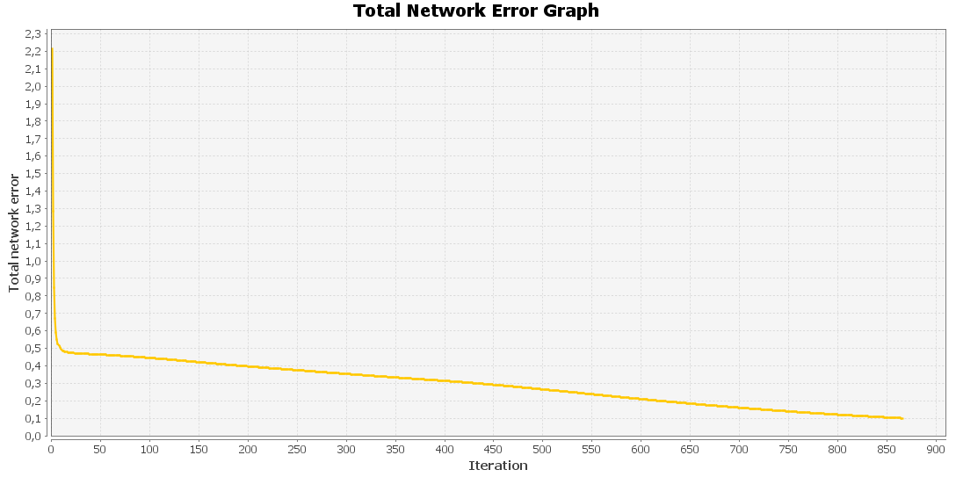

5

 | Input: 0; 1; 1; 1; 0; 1; 0; 0; 0; 1; 1; 0; 0; 0; 1; 1; 1; 1; 1; 1; 1; 0; 0; 0; 1; 1; 0; 0; 0; 1; 1; 0; 0; 0; 1; Output: 0,7291; 0,0767; 0,0016; 0,0156; 0,0017; 0,0089; 0,0338; 0,0676; 0,0156; 0,078; 0,0023; 0,0008; 0,1173; 0,0059; 0,0215; 0,1042; 0,0273; 0,1043; 0,09; 0,0006; Desired output: 1; 0; 0; 0; 0; 0; 0; 0; 0; 0; 0; 0; 0; 0; 0; 0; 0; 0; 0; 0; Error: -0,2709; 0,0767; 0,0016; 0,0156; 0,0017; 0,0089; 0,0338; 0,0676; 0,0156; 0,078; 0,0023; 0,0008; 0,1173; 0,0059; 0,0215; 0,1042; 0,0273; 0,1043; 0,09; 0,0006;
 | Input: 1; 1; 1; 1; 0; 1; 0; 0; 0; 1; 1; 0; 0; 0; 1; 1; 1; 1; 1; 0; 1; 0; 0; 0; 1; 1; 0; 0; 0; 1; 1; 1; 1; 1; 0; Output: 0,0787; 0,4566; 0,0162; 0,1337; 0,1216; 0,0532; 0,1131; 0,071; 0,0046; 0,0581; 0,0012; 0,0837; 0,0022; 0,0074; 0,0126; 0,149; 0,0029; 0,0073; 0,0786; 0,0013; Desired output: 0; 1; 0; 0; 0; 0; 0; 0; 0; 0; 0; 0; 0; 0; 0; 0; 0; 0; 0; 0; Error: 0,0787; -0,5434; 0,0162; 0,1337; 0,1216; 0,0532; 0,1131; 0,071; 0,0046; 0,0581; 0,0012; 0,0837; 0,0022; 0,0074; 0,0126; 0,149; 0,0029; 0,0073; 0,0786; 0,0013;
 | Input: 0; 1; 1; 1; 0; 1; 0; 0; 0; 1; 1; 0; 0; 0; 0; 1; 0; 0; 0; 0; 1; 0; 0; 0; 0; 1; 0; 0; 0; 1; 0; 1; 1; 1; 0; Output: 0,0028; 0,0361; 0,7372; 0,0487; 0,0424; 0,0594; 0,0897; 0,0026; 0,0027; 0,0025; 0,0096; 0,0807; 0,0126; 0,0199; 0,1444; 0,0709; 0,1216; 0,0013; 0,0589; 0,0305; Desired output: 0; 0; 1; 0; 0; 0; 0; 0; 0; 0; 0; 0; 0; 0; 0; 0; 0; 0; 0; 0; Error: 0,0028; 0,0361; -0,2628; 0,0487; 0,0424; 0,0594; 0,0897; 0,0026; 0,0027; 0,0025; 0,0096; 0,0807; 0,0126; 0,0199; 0,1444; 0,0709; 0,1216; 0,0013; 0,0589; 0,0305;
 | Input: 1; 1; 1; 1; 0; 1; 0; 0; 0; 1; 1; 0; 0; 0; 1; 1; 0; 0; 0; 1; 1; 0; 0; 0; 1; 1; 0; 0; 0; 1; 1; 1; 1; 1; 0; Output: 0,0437; 0,1815; 0,0519; 0,6832; 0,009; 0,0042; 0,0405; 0,0039; 0,003; 0,1079; 0,0002; 0,064; 0,0135; 0,0424; 0,2171; 0,0472; 0,0134; 0,0006; 0,0375; 0,001; Desired output: 0; 0; 0; 1; 0; 0; 0; 0; 0; 0; 0; 0; 0; 0; 0; 0; 0; 0; 0; 0; Error: 0,0437; 0,1815; 0,0519; -0,3168; 0,009; 0,0042; 0,0405; 0,0039; 0,003; 0,1079; 0,0002; 0,064; 0,0135; 0,0424; 0,2171; 0,0472; 0,0134; 0,0006; 0,0375; 0,001;
 | Input: 1; 1; 1; 1; 1; 1; 0; 0; 0; 0; 1; 0; 0; 0; 0; 1; 1; 1; 1; 0; 1; 0; 0; 0; 0; 1; 0; 0; 0; 0; 1; 1; 1; 1; 1; Output: 0,0015; 0,1313; 0,0417; 0,0059; 0,6732; 0,2279; 0,0181; 0,0204; 0,0121; 0,012; 0,0095; 0,0894; 0,0001; 0,0027; 0,0006; 0,0818; 0,0023; 0,0126; 0,0637; 0,0212; Desired output: 0; 0; 0; 0; 1; 0; 0; 0; 0; 0; 0; 0; 0; 0; 0; 0; 0; 0; 0; 0; Error: 0,0015; 0,1313; 0,0417; 0,0059; -0,3268; 0,2279; 0,0181; 0,0204; 0,0121; 0,012; 0,0095; 0,0894; 0,0001; 0,0027; 0,0006; 0,0818; 0,0023; 0,0126; 0,0637; 0,0212;
 | Input: 1; 1; 1; 1; 1; 1; 0; 0; 0; 0; 1; 0; 0; 0; 0; 1; 1; 1; 1; 0; 1; 0; 0; 0; 0; 1; 0; 0; 0; 0; 1; 0; 0; 0; 0; Output: 0,0041; 0,0697; 0,0698; 0,0019; 0,194; 0,4677; 0,0173; 0,1756; 0,0036; 0,0021; 0,1133; 0,0238; 0,0016; 0,0224; 0,0005; 0,1655; 0,0013; 0,022; 0,0662; 0,1608; Desired output: 0; 0; 0; 0; 0; 1; 0; 0; 0; 0; 0; 0; 0; 0; 0; 0; 0; 0; 0; 0; Error: 0,0041; 0,0697; 0,0698; 0,0019; 0,194; -0,5323; 0,0173; 0,1756; 0,0036; 0,0021; 0,1133; 0,0238; 0,0016; 0,0224; 0,0005; 0,1655; 0,0013; 0,022; 0,0662; 0,1608;
 | Input: 0; 1; 1; 1; 0; 1; 0; 0; 0; 1; 1; 0; 0; 0; 0; 1; 0; 1; 1; 1; 1; 0; 0; 0; 1; 1; 0; 0; 0; 1; 0; 1; 1; 1; 0; Output: 0,079; 0,136; 0,1065; 0,0442; 0,0169; 0,0294; 0,7898; 0,0476; 0,0053; 0,0298; 0,0003; 0,0093; 0,0304; 0,0173; 0,1474; 0,0558; 0,0116; 0,0006; 0,1154; 0,0156; Desired output: 0; 0; 0; 0; 0; 0; 1; 0; 0; 0; 0; 0; 0; 0; 0; 0; 0; 0; 0; 0; Error: 0,079; 0,136; 0,1065; 0,0442; 0,0169; 0,0294; -0,2102; 0,0476; 0,0053; 0,0298; 0,0003; 0,0093; 0,0304; 0,0173; 0,1474; 0,0558; 0,0116; 0,0006; 0,1154; 0,0156;
 | Input: 1; 0; 0; 0; 1; 1; 0; 0; 0; 1; 1; 0; 0; 0; 1; 1; 1; 1; 1; 1; 1; 0; 0; 0; 1; 1; 0; 0; 0; 1; 1; 0; 0; 0; 1; Output: 0,0405; 0,0915; 0,0061; 0,0043; 0,0115; 0,1515; 0,0179; 0,7126; 0,0003; 0,0108; 0,0544; 0,0352; 0,0412; 0,1164; 0,0018; 0,0593; 0,0002; 0,0065; 0,0518; 0,0187; Desired output: 0; 0; 0; 0; 0; 0; 0; 1; 0; 0; 0; 0; 0; 0; 0; 0; 0; 0; 0; 0; Error: 0,0405; 0,0915; 0,0061; 0,0043; 0,0115; 0,1515; 0,0179; -0,2874; 0,0003; 0,0108; 0,0544; 0,0352; 0,0412; 0,1164; 0,0018; 0,0593; 0,0002; 0,0065; 0,0518; 0,0187;
 | Input: 0; 1; 1; 1; 0; 0; 0; 1; 0; 0; 0; 0; 1; 0; 0; 0; 0; 1; 0; 0; 0; 0; 1; 0; 0; 0; 0; 1; 0; 0; 0; 1; 1; 1; 0; Output: 0,0231; 0,022; 0,0152; 0,0061; 0,0842; 0,0338; 0,0197; 0,0023; 0,8254; 0,0596; 0,0062; 0,001; 0,0037; 0,0016; 0,0076; 0,0303; 0,0924; 0,0448; 0,1539; 0,1325; Desired output: 0; 0; 0; 0; 0; 0; 0; 0; 1; 0; 0; 0; 0; 0; 0; 0; 0; 0; 0; 0; Error: 0,0231; 0,022; 0,0152; 0,0061; 0,0842; 0,0338; 0,0197; 0,0023; -0,1746; 0,0596; 0,0062; 0,001; 0,0037; 0,0016; 0,0076; 0,0303; 0,0924; 0,0448; 0,1539; 0,1325;
 | Input: 1; 1; 1; 1; 1; 0; 0; 0; 0; 1; 0; 0; 0; 0; 1; 0; 0; 0; 0; 1; 0; 0; 0; 0; 1; 1; 0; 0; 0; 1; 0; 1; 1; 1; 0; Output: 0,0815; 0,0903; 0,0075; 0,0772; 0,0358; 0,0072; 0,0383; 0,0093; 0,0814; 0,803; 0,0011; 0,0201; 0,0292; 0,0338; 0,0678; 0,0165; 0,0421; 0,011; 0,1053; 0,0043; Desired output: 0; 0; 0; 0; 0; 0; 0; 0; 0; 1; 0; 0; 0; 0; 0; 0; 0; 0; 0; 0; Error: 0,0815; 0,0903; 0,0075; 0,0772; 0,0358; 0,0072; 0,0383; 0,0093; 0,0814; -0,197; 0,0011; 0,0201; 0,0292; 0,0338; 0,0678; 0,0165; 0,0421; 0,011; 0,1053; 0,0043;
 | Total Mean Square Error: 0.009821614750900475

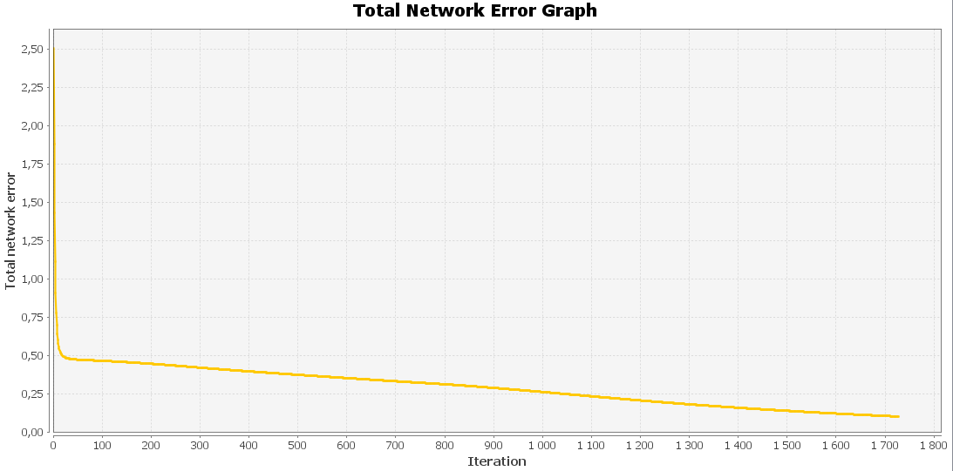

6

 | Input: 0; 1; 1; 1; 0; 1; 0; 0; 0; 1; 1; 0; 0; 0; 1; 1; 1; 1; 1; 1; 1; 0; 0; 0; 1; 1; 0; 0; 0; 1; 1; 0; 0; 0; 1; Output: 0,6931; 0,0632; 0,0018; 0,0097; 0,0018; 0,0082; 0,029; 0,0669; 0,0177; 0,0727; 0,0029; 0,0008; 0,1252; 0,0057; 0,021; 0,0973; 0,0202; 0,1122; 0,1058; 0,0007; Desired output: 1; 0; 0; 0; 0; 0; 0; 0; 0; 0; 0; 0; 0; 0; 0; 0; 0; 0; 0; 0; Error: -0,3069; 0,0632; 0,0018; 0,0097; 0,0018; 0,0082; 0,029; 0,0669; 0,0177; 0,0727; 0,0029; 0,0008; 0,1252; 0,0057; 0,021; 0,0973; 0,0202; 0,1122; 0,1058; 0,0007;
 | Input: 1; 1; 1; 1; 0; 1; 0; 0; 0; 1; 1; 0; 0; 0; 1; 1; 1; 1; 1; 0; 1; 0; 0; 0; 1; 1; 0; 0; 0; 1; 1; 1; 1; 1; 0; Output: 0,082; 0,546; 0,0184; 0,1191; 0,1237; 0,0548; 0,0997; 0,0731; 0,0044; 0,0522; 0,0013; 0,0834; 0,0021; 0,0056; 0,0117; 0,1687; 0,0024; 0,008; 0,1009; 0,0011; Desired output: 0; 1; 0; 0; 0; 0; 0; 0; 0; 0; 0; 0; 0; 0; 0; 0; 0; 0; 0; 0; Error: 0,082; -0,454; 0,0184; 0,1191; 0,1237; 0,0548; 0,0997; 0,0731; 0,0044; 0,0522; 0,0013; 0,0834; 0,0021; 0,0056; 0,0117; 0,1687; 0,0024; 0,008; 0,1009; 0,0011;
 | Input: 0; 1; 1; 1; 0; 1; 0; 0; 0; 1; 1; 0; 0; 0; 0; 1; 0; 0; 0; 0; 1; 0; 0; 0; 0; 1; 0; 0; 0; 1; 0; 1; 1; 1; 0; Output: 0,0038; 0,0309; 0,7418; 0,0513; 0,0392; 0,0629; 0,0965; 0,0028; 0,0028; 0,0022; 0,01; 0,0753; 0,0133; 0,0161; 0,1416; 0,0776; 0,1204; 0,0016; 0,0718; 0,0262; Desired output: 0; 0; 1; 0; 0; 0; 0; 0; 0; 0; 0; 0; 0; 0; 0; 0; 0; 0; 0; 0; Error: 0,0038; 0,0309; -0,2582; 0,0513; 0,0392; 0,0629; 0,0965; 0,0028; 0,0028; 0,0022; 0,01; 0,0753; 0,0133; 0,0161; 0,1416; 0,0776; 0,1204; 0,0016; 0,0718; 0,0262;
 | Input: 1; 1; 1; 1; 0; 1; 0; 0; 0; 1; 1; 0; 0; 0; 1; 1; 0; 0; 0; 1; 1; 0; 0; 0; 1; 1; 0; 0; 0; 1; 1; 1; 1; 1; 0; Output: 0,0373; 0,163; 0,0527; 0,6711; 0,01; 0,0038; 0,0374; 0,0033; 0,0031; 0,1258; 0,0002; 0,0717; 0,0113; 0,0494; 0,2351; 0,0511; 0,0146; 0,0008; 0,0373; 0,0012; Desired output: 0; 0; 0; 1; 0; 0; 0; 0; 0; 0; 0; 0; 0; 0; 0; 0; 0; 0; 0; 0; Error: 0,0373; 0,163; 0,0527; -0,3289; 0,01; 0,0038; 0,0374; 0,0033; 0,0031; 0,1258; 0,0002; 0,0717; 0,0113; 0,0494; 0,2351; 0,0511; 0,0146; 0,0008; 0,0373; 0,0012;
 | Input: 1; 1; 1; 1; 1; 1; 0; 0; 0; 0; 1; 0; 0; 0; 0; 1; 1; 1; 1; 0; 1; 0; 0; 0; 0; 1; 0; 0; 0; 0; 1; 1; 1; 1; 1; Output: 0,0017; 0,1036; 0,0334; 0,0049; 0,6625; 0,2273; 0,0132; 0,0204; 0,0083; 0,0098; 0,0101; 0,0918; 0,0001; 0,0027; 0,0006; 0,0813; 0,0019; 0,0097; 0,0635; 0,0261; Desired output: 0; 0; 0; 0; 1; 0; 0; 0; 0; 0; 0; 0; 0; 0; 0; 0; 0; 0; 0; 0; Error: 0,0017; 0,1036; 0,0334; 0,0049; -0,3375; 0,2273; 0,0132; 0,0204; 0,0083; 0,0098; 0,0101; 0,0918; 0,0001; 0,0027; 0,0006; 0,0813; 0,0019; 0,0097; 0,0635; 0,0261;
 | Input: 1; 1; 1; 1; 1; 1; 0; 0; 0; 0; 1; 0; 0; 0; 0; 1; 1; 1; 1; 0; 1; 0; 0; 0; 0; 1; 0; 0; 0; 0; 1; 0; 0; 0; 0; Output: 0,0049; 0,0528; 0,0721; 0,0017; 0,1925; 0,4808; 0,0186; 0,1835; 0,0037; 0,0019; 0,1187; 0,0248; 0,0017; 0,023; 0,0007; 0,1747; 0,0011; 0,0199; 0,0748; 0,1757; Desired output: 0; 0; 0; 0; 0; 1; 0; 0; 0; 0; 0; 0; 0; 0; 0; 0; 0; 0; 0; 0; Error: 0,0049; 0,0528; 0,0721; 0,0017; 0,1925; -0,5192; 0,0186; 0,1835; 0,0037; 0,0019; 0,1187; 0,0248; 0,0017; 0,023; 0,0007; 0,1747; 0,0011; 0,0199; 0,0748; 0,1757;
 | Input: 0; 1; 1; 1; 0; 1; 0; 0; 0; 1; 1; 0; 0; 0; 0; 1; 0; 1; 1; 1; 1; 0; 0; 0; 1; 1; 0; 0; 0; 1; 0; 1; 1; 1; 0; Output: 0,0801; 0,1143; 0,1129; 0,034; 0,0145; 0,0341; 0,7933; 0,0554; 0,0057; 0,026; 0,0004; 0,0082; 0,0418; 0,0182; 0,1466; 0,0559; 0,0079; 0,0006; 0,1421; 0,0208; Desired output: 0; 0; 0; 0; 0; 0; 1; 0; 0; 0; 0; 0; 0; 0; 0; 0; 0; 0; 0; 0; Error: 0,0801; 0,1143; 0,1129; 0,034; 0,0145; 0,0341; -0,2067; 0,0554; 0,0057; 0,026; 0,0004; 0,0082; 0,0418; 0,0182; 0,1466; 0,0559; 0,0079; 0,0006; 0,1421; 0,0208;
 | Input: 1; 0; 0; 0; 1; 1; 0; 0; 0; 1; 1; 0; 0; 0; 1; 1; 1; 1; 1; 1; 1; 0; 0; 0; 1; 1; 0; 0; 0; 1; 1; 0; 0; 0; 1; Output: 0,0462; 0,0707; 0,0059; 0,0034; 0,0125; 0,1386; 0,0181; 0,7196; 0,0002; 0,0094; 0,0571; 0,0369; 0,0412; 0,1156; 0,0021; 0,0627; 0,0002; 0,006; 0,0448; 0,0165; Desired output: 0; 0; 0; 0; 0; 0; 0; 1; 0; 0; 0; 0; 0; 0; 0; 0; 0; 0; 0; 0; Error: 0,0462; 0,0707; 0,0059; 0,0034; 0,0125; 0,1386; 0,0181; -0,2804; 0,0002; 0,0094; 0,0571; 0,0369; 0,0412; 0,1156; 0,0021; 0,0627; 0,0002; 0,006; 0,0448; 0,0165;
 | Input: 0; 1; 1; 1; 0; 0; 0; 1; 0; 0; 0; 0; 1; 0; 0; 0; 0; 1; 0; 0; 0; 0; 1; 0; 0; 0; 0; 1; 0; 0; 0; 1; 1; 1; 0; Output: 0,0353; 0,0177; 0,0149; 0,007; 0,0797; 0,0324; 0,0215; 0,0019; 0,8198; 0,0649; 0,0055; 0,0008; 0,0049; 0,0015; 0,0095; 0,0387; 0,0973; 0,0434; 0,1743; 0,1287; Desired output: 0; 0; 0; 0; 0; 0; 0; 0; 1; 0; 0; 0; 0; 0; 0; 0; 0; 0; 0; 0; Error: 0,0353; 0,0177; 0,0149; 0,007; 0,0797; 0,0324; 0,0215; 0,0019; -0,1802; 0,0649; 0,0055; 0,0008; 0,0049; 0,0015; 0,0095; 0,0387; 0,0973; 0,0434; 0,1743; 0,1287;
 | Input: 1; 1; 1; 1; 1; 0; 0; 0; 0; 1; 0; 0; 0; 0; 1; 0; 0; 0; 0; 1; 0; 0; 0; 0; 1; 1; 0; 0; 0; 1; 0; 1; 1; 1; 0; Output: 0,0923; 0,0661; 0,0054; 0,0866; 0,036; 0,0059; 0,0348; 0,0072; 0,0684; 0,796; 0,0011; 0,0178; 0,0312; 0,0363; 0,0791; 0,0175; 0,0524; 0,0101; 0,083; 0,0051; Desired output: 0; 0; 0; 0; 0; 0; 0; 0; 0; 1; 0; 0; 0; 0; 0; 0; 0; 0; 0; 0; Error: 0,0923; 0,0661; 0,0054; 0,0866; 0,036; 0,0059; 0,0348; 0,0072; 0,0684; -0,204; 0,0011; 0,0178; 0,0312; 0,0363; 0,0791; 0,0175; 0,0524; 0,0101; 0,083; 0,0051;
 | Total Mean Square Error: 0.009570056020621383

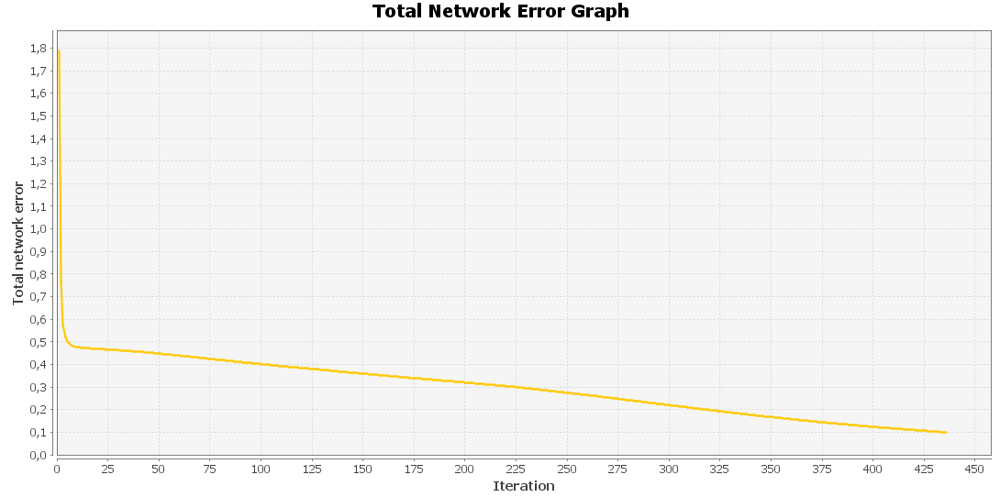

7

 | Input: 0; 1; 1; 1; 0; 1; 0; 0; 0; 1; 1; 0; 0; 0; 1; 1; 1; 1; 1; 1; 1; 0; 0; 0; 1; 1; 0; 0; 0; 1; 1; 0; 0; 0; 1; Output: 0,7196; 0,0727; 0,0017; 0,0136; 0,0017; 0,0087; 0,0321; 0,0671; 0,0167; 0,0765; 0,0025; 0,0008; 0,1201; 0,0058; 0,0215; 0,1012; 0,0249; 0,1066; 0,094; 0,0006; Desired output: 1; 0; 0; 0; 0; 0; 0; 0; 0; 0; 0; 0; 0; 0; 0; 0; 0; 0; 0; 0; Error: -0,2804; 0,0727; 0,0017; 0,0136; 0,0017; 0,0087; 0,0321; 0,0671; 0,0167; 0,0765; 0,0025; 0,0008; 0,1201; 0,0058; 0,0215; 0,1012; 0,0249; 0,1066; 0,094; 0,0006;
 | Input: 1; 1; 1; 1; 0; 1; 0; 0; 0; 1; 1; 0; 0; 0; 1; 1; 1; 1; 1; 0; 1; 0; 0; 0; 1; 1; 0; 0; 0; 1; 1; 1; 1; 1; 0; Output: 0,0813; 0,4897; 0,0171; 0,1311; 0,122; 0,0539; 0,1104; 0,0716; 0,0046; 0,0563; 0,0012; 0,0834; 0,0022; 0,0068; 0,0124; 0,1574; 0,0028; 0,0076; 0,0846; 0,0013; Desired output: 0; 1; 0; 0; 0; 0; 0; 0; 0; 0; 0; 0; 0; 0; 0; 0; 0; 0; 0; 0; Error: 0,0813; -0,5103; 0,0171; 0,1311; 0,122; 0,0539; 0,1104; 0,0716; 0,0046; 0,0563; 0,0012; 0,0834; 0,0022; 0,0068; 0,0124; 0,1574; 0,0028; 0,0076; 0,0846; 0,0013;
 | Input: 0; 1; 1; 1; 0; 1; 0; 0; 0; 1; 1; 0; 0; 0; 0; 1; 0; 0; 0; 0; 1; 0; 0; 0; 0; 1; 0; 0; 0; 1; 0; 1; 1; 1; 0; Output: 0,0031; 0,0344; 0,7398; 0,0505; 0,0412; 0,0604; 0,0928; 0,0027; 0,0028; 0,0024; 0,0097; 0,0792; 0,013; 0,0185; 0,1439; 0,0743; 0,1231; 0,0014; 0,0624; 0,0286; Desired output: 0; 0; 1; 0; 0; 0; 0; 0; 0; 0; 0; 0; 0; 0; 0; 0; 0; 0; 0; 0; Error: 0,0031; 0,0344; -0,2602; 0,0505; 0,0412; 0,0604; 0,0928; 0,0027; 0,0028; 0,0024; 0,0097; 0,0792; 0,013; 0,0185; 0,1439; 0,0743; 0,1231; 0,0014; 0,0624; 0,0286;
 | Input: 1; 1; 1; 1; 0; 1; 0; 0; 0; 1; 1; 0; 0; 0; 1; 1; 0; 0; 0; 1; 1; 0; 0; 0; 1; 1; 0; 0; 0; 1; 1; 1; 1; 1; 0; Output: 0,042; 0,1767; 0,0521; 0,6781; 0,0092; 0,0041; 0,0394; 0,0037; 0,0031; 0,1125; 0,0002; 0,0663; 0,0127; 0,0438; 0,222; 0,0486; 0,0136; 0,0006; 0,0382; 0,0011; Desired output: 0; 0; 0; 1; 0; 0; 0; 0; 0; 0; 0; 0; 0; 0; 0; 0; 0; 0; 0; 0; Error: 0,042; 0,1767; 0,0521; -0,3219; 0,0092; 0,0041; 0,0394; 0,0037; 0,0031; 0,1125; 0,0002; 0,0663; 0,0127; 0,0438; 0,222; 0,0486; 0,0136; 0,0006; 0,0382; 0,0011;
 | Input: 1; 1; 1; 1; 1; 1; 0; 0; 0; 0; 1; 0; 0; 0; 0; 1; 1; 1; 1; 0; 1; 0; 0; 0; 0; 1; 0; 0; 0; 0; 1; 1; 1; 1; 1; Output: 0,0016; 0,1217; 0,0384; 0,0055; 0,6702; 0,2285; 0,0161; 0,0205; 0,0108; 0,0114; 0,0097; 0,0903; 0,0001; 0,0027; 0,0006; 0,0813; 0,0021; 0,0115; 0,0637; 0,0229; Desired output: 0; 0; 0; 0; 1; 0; 0; 0; 0; 0; 0; 0; 0; 0; 0; 0; 0; 0; 0; 0; Error: 0,0016; 0,1217; 0,0384; 0,0055; -0,3298; 0,2285; 0,0161; 0,0205; 0,0108; 0,0114; 0,0097; 0,0903; 0,0001; 0,0027; 0,0006; 0,0813; 0,0021; 0,0115; 0,0637; 0,0229;
 | Input: 1; 1; 1; 1; 1; 1; 0; 0; 0; 0; 1; 0; 0; 0; 0; 1; 1; 1; 1; 0; 1; 0; 0; 0; 0; 1; 0; 0; 0; 0; 1; 0; 0; 0; 0; Output: 0,0042; 0,0636; 0,0699; 0,0018; 0,1936; 0,4697; 0,0173; 0,1785; 0,0036; 0,0021; 0,1151; 0,0241; 0,0016; 0,0226; 0,0006; 0,1678; 0,0012; 0,0213; 0,0686; 0,1649; Desired output: 0; 0; 0; 0; 0; 1; 0; 0; 0; 0; 0; 0; 0; 0; 0; 0; 0; 0; 0; 0; Error: 0,0042; 0,0636; 0,0699; 0,0018; 0,1936; -0,5303; 0,0173; 0,1785; 0,0036; 0,0021; 0,1151; 0,0241; 0,0016; 0,0226; 0,0006; 0,1678; 0,0012; 0,0213; 0,0686; 0,1649;
 | Input: 0; 1; 1; 1; 0; 1; 0; 0; 0; 1; 1; 0; 0; 0; 0; 1; 0; 1; 1; 1; 1; 0; 0; 0; 1; 1; 0; 0; 0; 1; 0; 1; 1; 1; 0; Output: 0,0799; 0,129; 0,1085; 0,0411; 0,0159; 0,0307; 0,7907; 0,0503; 0,0055; 0,0284; 0,0003; 0,0089; 0,034; 0,0176; 0,1471; 0,0559; 0,0103; 0,0006; 0,1218; 0,0171; Desired output: 0; 0; 0; 0; 0; 0; 1; 0; 0; 0; 0; 0; 0; 0; 0; 0; 0; 0; 0; 0; Error: 0,0799; 0,129; 0,1085; 0,0411; 0,0159; 0,0307; -0,2093; 0,0503; 0,0055; 0,0284; 0,0003; 0,0089; 0,034; 0,0176; 0,1471; 0,0559; 0,0103; 0,0006; 0,1218; 0,0171;
 | Input: 1; 0; 0; 0; 1; 1; 0; 0; 0; 1; 1; 0; 0; 0; 1; 1; 1; 1; 1; 1; 1; 0; 0; 0; 1; 1; 0; 0; 0; 1; 1; 0; 0; 0; 1; Output: 0,0415; 0,0836; 0,006; 0,004; 0,0118; 0,1474; 0,0177; 0,7144; 0,0003; 0,0104; 0,0549; 0,0354; 0,0413; 0,1158; 0,0019; 0,0601; 0,0002; 0,0063; 0,0502; 0,0181; Desired output: 0; 0; 0; 0; 0; 0; 0; 1; 0; 0; 0; 0; 0; 0; 0; 0; 0; 0; 0; 0; Error: 0,0415; 0,0836; 0,006; 0,004; 0,0118; 0,1474; 0,0177; -0,2856; 0,0003; 0,0104; 0,0549; 0,0354; 0,0413; 0,1158; 0,0019; 0,0601; 0,0002; 0,0063; 0,0502; 0,0181;
 | Input: 0; 1; 1; 1; 0; 0; 0; 1; 0; 0; 0; 0; 1; 0; 0; 0; 0; 1; 0; 0; 0; 0; 1; 0; 0; 0; 0; 1; 0; 0; 0; 1; 1; 1; 0; Output: 0,0277; 0,0206; 0,015; 0,0067; 0,0828; 0,0335; 0,0208; 0,0022; 0,8238; 0,0614; 0,0059; 0,001; 0,0041; 0,0016; 0,0085; 0,0335; 0,0964; 0,0445; 0,158; 0,1311; Desired output: 0; 0; 0; 0; 0; 0; 0; 0; 1; 0; 0; 0; 0; 0; 0; 0; 0; 0; 0; 0; Error: 0,0277; 0,0206; 0,015; 0,0067; 0,0828; 0,0335; 0,0208; 0,0022; -0,1762; 0,0614; 0,0059; 0,001; 0,0041; 0,0016; 0,0085; 0,0335; 0,0964; 0,0445; 0,158; 0,1311;
 | Input: 1; 1; 1; 1; 1; 0; 0; 0; 0; 1; 0; 0; 0; 0; 1; 0; 0; 0; 0; 1; 0; 0; 0; 0; 1; 1; 0; 0; 0; 1; 0; 1; 1; 1; 0; Output: 0,0838; 0,0804; 0,0065; 0,0798; 0,0364; 0,007; 0,0363; 0,0086; 0,0772; 0,802; 0,0011; 0,0197; 0,0293; 0,0354; 0,0723; 0,0166; 0,0441; 0,0106; 0,0986; 0,0047; Desired output: 0; 0; 0; 0; 0; 0; 0; 0; 0; 1; 0; 0; 0; 0; 0; 0; 0; 0; 0; 0; Error: 0,0838; 0,0804; 0,0065; 0,0798; 0,0364; 0,007; 0,0363; 0,0086; 0,0772; -0,198; 0,0011; 0,0197; 0,0293; 0,0354; 0,0723; 0,0166; 0,0441; 0,0106; 0,0986; 0,0047;
 | Total Mean Square Error: 0.009700826820403937

8

 | Input: 0; 1; 1; 1; 0; 1; 0; 0; 0; 1; 1; 0; 0; 0; 1; 1; 1; 1; 1; 1; 1; 0; 0; 0; 1; 1; 0; 0; 0; 1; 1; 0; 0; 0; 1; Output: 0,7196; 0,0727; 0,0017; 0,0136; 0,0017; 0,0087; 0,0321; 0,0671; 0,0167; 0,0765; 0,0025; 0,0008; 0,1201; 0,0058; 0,0215; 0,1012; 0,0249; 0,1066; 0,094; 0,0006; Desired output: 1; 0; 0; 0; 0; 0; 0; 0; 0; 0; 0; 0; 0; 0; 0; 0; 0; 0; 0; 0; Error: -0,2804; 0,0727; 0,0017; 0,0136; 0,0017; 0,0087; 0,0321; 0,0671; 0,0167; 0,0765; 0,0025; 0,0008; 0,1201; 0,0058; 0,0215; 0,1012; 0,0249; 0,1066; 0,094; 0,0006;
 | Input: 1; 1; 1; 1; 0; 1; 0; 0; 0; 1; 1; 0; 0; 0; 1; 1; 1; 1; 1; 0; 1; 0; 0; 0; 1; 1; 0; 0; 0; 1; 1; 1; 1; 1; 0; Output: 0,0813; 0,4897; 0,0171; 0,1311; 0,122; 0,0539; 0,1104; 0,0716; 0,0046; 0,0563; 0,0012; 0,0834; 0,0022; 0,0068; 0,0124; 0,1574; 0,0028; 0,0076; 0,0846; 0,0013; Desired output: 0; 1; 0; 0; 0; 0; 0; 0; 0; 0; 0; 0; 0; 0; 0; 0; 0; 0; 0; 0; Error: 0,0813; -0,5103; 0,0171; 0,1311; 0,122; 0,0539; 0,1104; 0,0716; 0,0046; 0,0563; 0,0012; 0,0834; 0,0022; 0,0068; 0,0124; 0,1574; 0,0028; 0,0076; 0,0846; 0,0013;
 | Input: 0; 1; 1; 1; 0; 1; 0; 0; 0; 1; 1; 0; 0; 0; 0; 1; 0; 0; 0; 0; 1; 0; 0; 0; 0; 1; 0; 0; 0; 1; 0; 1; 1; 1; 0; Output: 0,0031; 0,0344; 0,7398; 0,0505; 0,0412; 0,0604; 0,0928; 0,0027; 0,0028; 0,0024; 0,0097; 0,0792; 0,013; 0,0185; 0,1439; 0,0743; 0,1231; 0,0014; 0,0624; 0,0286; Desired output: 0; 0; 1; 0; 0; 0; 0; 0; 0; 0; 0; 0; 0; 0; 0; 0; 0; 0; 0; 0; Error: 0,0031; 0,0344; -0,2602; 0,0505; 0,0412; 0,0604; 0,0928; 0,0027; 0,0028; 0,0024; 0,0097; 0,0792; 0,013; 0,0185; 0,1439; 0,0743; 0,1231; 0,0014; 0,0624; 0,0286;
 | Input: 1; 1; 1; 1; 0; 1; 0; 0; 0; 1; 1; 0; 0; 0; 1; 1; 0; 0; 0; 1; 1; 0; 0; 0; 1; 1; 0; 0; 0; 1; 1; 1; 1; 1; 0; Output: 0,042; 0,1767; 0,0521; 0,6781; 0,0092; 0,0041; 0,0394; 0,0037; 0,0031; 0,1125; 0,0002; 0,0663; 0,0127; 0,0438; 0,222; 0,0486; 0,0136; 0,0006; 0,0382; 0,0011; Desired output: 0; 0; 0; 1; 0; 0; 0; 0; 0; 0; 0; 0; 0; 0; 0; 0; 0; 0; 0; 0; Error: 0,042; 0,1767; 0,0521; -0,3219; 0,0092; 0,0041; 0,0394; 0,0037; 0,0031; 0,1125; 0,0002; 0,0663; 0,0127; 0,0438; 0,222; 0,0486; 0,0136; 0,0006; 0,0382; 0,0011;
 | Input: 1; 1; 1; 1; 1; 1; 0; 0; 0; 0; 1; 0; 0; 0; 0; 1; 1; 1; 1; 0; 1; 0; 0; 0; 0; 1; 0; 0; 0; 0; 1; 1; 1; 1; 1; Output: 0,0016; 0,1217; 0,0384; 0,0055; 0,6702; 0,2285; 0,0161; 0,0205; 0,0108; 0,0114; 0,0097; 0,0903; 0,0001; 0,0027; 0,0006; 0,0813; 0,0021; 0,0115; 0,0637; 0,0229; Desired output: 0; 0; 0; 0; 1; 0; 0; 0; 0; 0; 0; 0; 0; 0; 0; 0; 0; 0; 0; 0; Error: 0,0016; 0,1217; 0,0384; 0,0055; -0,3298; 0,2285; 0,0161; 0,0205; 0,0108; 0,0114; 0,0097; 0,0903; 0,0001; 0,0027; 0,0006; 0,0813; 0,0021; 0,0115; 0,0637; 0,0229;
 | Input: 1; 1; 1; 1; 1; 1; 0; 0; 0; 0; 1; 0; 0; 0; 0; 1; 1; 1; 1; 0; 1; 0; 0; 0; 0; 1; 0; 0; 0; 0; 1; 0; 0; 0; 0; Output: 0,0042; 0,0636; 0,0699; 0,0018; 0,1936; 0,4697; 0,0173; 0,1785; 0,0036; 0,0021; 0,1151; 0,0241; 0,0016; 0,0226; 0,0006; 0,1678; 0,0012; 0,0213; 0,0686; 0,1649; Desired output: 0; 0; 0; 0; 0; 1; 0; 0; 0; 0; 0; 0; 0; 0; 0; 0; 0; 0; 0; 0; Error: 0,0042; 0,0636; 0,0699; 0,0018; 0,1936; -0,5303; 0,0173; 0,1785; 0,0036; 0,0021; 0,1151; 0,0241; 0,0016; 0,0226; 0,0006; 0,1678; 0,0012; 0,0213; 0,0686; 0,1649;
 | Input: 0; 1; 1; 1; 0; 1; 0; 0; 0; 1; 1; 0; 0; 0; 0; 1; 0; 1; 1; 1; 1; 0; 0; 0; 1; 1; 0; 0; 0; 1; 0; 1; 1; 1; 0; Output: 0,0799; 0,129; 0,1085; 0,0411; 0,0159; 0,0307; 0,7907; 0,0503; 0,0055; 0,0284; 0,0003; 0,0089; 0,034; 0,0176; 0,1471; 0,0559; 0,0103; 0,0006; 0,1218; 0,0171; Desired output: 0; 0; 0; 0; 0; 0; 1; 0; 0; 0; 0; 0; 0; 0; 0; 0; 0; 0; 0; 0; Error: 0,0799; 0,129; 0,1085; 0,0411; 0,0159; 0,0307; -0,2093; 0,0503; 0,0055; 0,0284; 0,0003; 0,0089; 0,034; 0,0176; 0,1471; 0,0559; 0,0103; 0,0006; 0,1218; 0,0171;
 | Input: 1; 0; 0; 0; 1; 1; 0; 0; 0; 1; 1; 0; 0; 0; 1; 1; 1; 1; 1; 1; 1; 0; 0; 0; 1; 1; 0; 0; 0; 1; 1; 0; 0; 0; 1; Output: 0,0415; 0,0836; 0,006; 0,004; 0,0118; 0,1474; 0,0177; 0,7144; 0,0003; 0,0104; 0,0549; 0,0354; 0,0413; 0,1158; 0,0019; 0,0601; 0,0002; 0,0063; 0,0502; 0,0181; Desired output: 0; 0; 0; 0; 0; 0; 0; 1; 0; 0; 0; 0; 0; 0; 0; 0; 0; 0; 0; 0; Error: 0,0415; 0,0836; 0,006; 0,004; 0,0118; 0,1474; 0,0177; -0,2856; 0,0003; 0,0104; 0,0549; 0,0354; 0,0413; 0,1158; 0,0019; 0,0601; 0,0002; 0,0063; 0,0502; 0,0181;
 | Input: 0; 1; 1; 1; 0; 0; 0; 1; 0; 0; 0; 0; 1; 0; 0; 0; 0; 1; 0; 0; 0; 0; 1; 0; 0; 0; 0; 1; 0; 0; 0; 1; 1; 1; 0; Output: 0,0277; 0,0206; 0,015; 0,0067; 0,0828; 0,0335; 0,0208; 0,0022; 0,8238; 0,0614; 0,0059; 0,001; 0,0041; 0,0016; 0,0085; 0,0335; 0,0964; 0,0445; 0,158; 0,1311; Desired output: 0; 0; 0; 0; 0; 0; 0; 0; 1; 0; 0; 0; 0; 0; 0; 0; 0; 0; 0; 0; Error: 0,0277; 0,0206; 0,015; 0,0067; 0,0828; 0,0335; 0,0208; 0,0022; -0,1762; 0,0614; 0,0059; 0,001; 0,0041; 0,0016; 0,0085; 0,0335; 0,0964; 0,0445; 0,158; 0,1311;
 | Input: 1; 1; 1; 1; 1; 0; 0; 0; 0; 1; 0; 0; 0; 0; 1; 0; 0; 0; 0; 1; 0; 0; 0; 0; 1; 1; 0; 0; 0; 1; 0; 1; 1; 1; 0; Output: 0,0838; 0,0804; 0,0065; 0,0798; 0,0364; 0,007; 0,0363; 0,0086; 0,0772; 0,802; 0,0011; 0,0197; 0,0293; 0,0354; 0,0723; 0,0166; 0,0441; 0,0106; 0,0986; 0,0047; Desired output: 0; 0; 0; 0; 0; 0; 0; 0; 0; 1; 0; 0; 0; 0; 0; 0; 0; 0; 0; 0; Error: 0,0838; 0,0804; 0,0065; 0,0798; 0,0364; 0,007; 0,0363; 0,0086; 0,0772; -0,198; 0,0011; 0,0197; 0,0293; 0,0354; 0,0723; 0,0166; 0,0441; 0,0106; 0,0986; 0,0047;
 | Total Mean Square Error: 0.009700826820403937

9

 | Input: 0; 1; 1; 1; 0; 1; 0; 0; 0; 1; 1; 0; 0; 0; 1; 1; 1; 1; 1; 1; 1; 0; 0; 0; 1; 1; 0; 0; 0; 1; 1; 0; 0; 0; 1; Output: 0,9071; 0,0079; 0,0001; 0,0003; 0; 0; 0,0153; 0,022; 0,005; 0,0176; 0,0002; 0; 0,041; 0,0007; 0,0108; 0,0203; 0,0043; 0,0402; 0,0367; 0,0001; Desired output: 1; 0; 0; 0; 0; 0; 0; 0; 0; 0; 0; 0; 0; 0; 0; 0; 0; 0; 0; 0; Error: -0,0929; 0,0079; 0,0001; 0,0003; 0; 0; 0,0153; 0,022; 0,005; 0,0176; 0,0002; 0; 0,041; 0,0007; 0,0108; 0,0203; 0,0043; 0,0402; 0,0367; 0,0001;
 | Input: 1; 1; 1; 1; 0; 1; 0; 0; 0; 1; 1; 0; 0; 0; 1; 1; 1; 1; 1; 0; 1; 0; 0; 0; 1; 1; 0; 0; 0; 1; 1; 1; 1; 1; 0; Output: 0,0246; 0,893; 0,0031; 0,0533; 0,0605; 0,0026; 0,0357; 0,0444; 0,0008; 0,0121; 0,0001; 0,0432; 0,0002; 0,0006; 0,0004; 0,0529; 0,0001; 0,0018; 0,0274; 0,0001; Desired output: 0; 1; 0; 0; 0; 0; 0; 0; 0; 0; 0; 0; 0; 0; 0; 0; 0; 0; 0; 0; Error: 0,0246; -0,107; 0,0031; 0,0533; 0,0605; 0,0026; 0,0357; 0,0444; 0,0008; 0,0121; 0,0001; 0,0432; 0,0002; 0,0006; 0,0004; 0,0529; 0,0001; 0,0018; 0,0274; 0,0001;
 | Input: 0; 1; 1; 1; 0; 1; 0; 0; 0; 1; 1; 0; 0; 0; 0; 1; 0; 0; 0; 0; 1; 0; 0; 0; 0; 1; 0; 0; 0; 1; 0; 1; 1; 1; 0; Output: 0,0001; 0,0017; 0,9179; 0,0052; 0,0087; 0,0225; 0,0321; 0,0001; 0,0001; 0,0001; 0,006; 0,0292; 0,0017; 0,0047; 0,0257; 0,0214; 0,0259; 0,0001; 0,0239; 0,0033; Desired output: 0; 0; 1; 0; 0; 0; 0; 0; 0; 0; 0; 0; 0; 0; 0; 0; 0; 0; 0; 0; Error: 0,0001; 0,0017; -0,0821; 0,0052; 0,0087; 0,0225; 0,0321; 0,0001; 0,0001; 0,0001; 0,006; 0,0292; 0,0017; 0,0047; 0,0257; 0,0214; 0,0259; 0,0001; 0,0239; 0,0033;
 | Input: 1; 1; 1; 1; 0; 1; 0; 0; 0; 1; 1; 0; 0; 0; 1; 1; 0; 0; 0; 1; 1; 0; 0; 0; 1; 1; 0; 0; 0; 1; 1; 1; 1; 1; 0; Output: 0,005; 0,0553; 0,0091; 0,8894; 0,0009; 0; 0,0114; 0,0002; 0,0008; 0,046; 0; 0,0316; 0,0025; 0,0359; 0,0738; 0,0152; 0,0019; 0; 0,0002; 0,0004; Desired output: 0; 0; 0; 1; 0; 0; 0; 0; 0; 0; 0; 0; 0; 0; 0; 0; 0; 0; 0; 0; Error: 0,005; 0,0553; 0,0091; -0,1106; 0,0009; 0; 0,0114; 0,0002; 0,0008; 0,046; 0; 0,0316; 0,0025; 0,0359; 0,0738; 0,0152; 0,0019; 0; 0,0002; 0,0004;
 | Input: 1; 1; 1; 1; 1; 1; 0; 0; 0; 0; 1; 0; 0; 0; 0; 1; 1; 1; 1; 0; 1; 0; 0; 0; 0; 1; 0; 0; 0; 0; 1; 1; 1; 1; 1; Output: 0; 0,0426; 0,0063; 0,0004; 0,8903; 0,0468; 0,0013; 0,003; 0,0009; 0,0028; 0,0016; 0,0417; 0; 0,0004; 0; 0,0033; 0,0002; 0,0037; 0,0059; 0,003; Desired output: 0; 0; 0; 0; 1; 0; 0; 0; 0; 0; 0; 0; 0; 0; 0; 0; 0; 0; 0; 0; Error: 0; 0,0426; 0,0063; 0,0004; -0,1097; 0,0468; 0,0013; 0,003; 0,0009; 0,0028; 0,0016; 0,0417; 0; 0,0004; 0; 0,0033; 0,0002; 0,0037; 0,0059; 0,003;
 | Input: 1; 1; 1; 1; 1; 1; 0; 0; 0; 0; 1; 0; 0; 0; 0; 1; 1; 1; 1; 0; 1; 0; 0; 0; 0; 1; 0; 0; 0; 0; 1; 0; 0; 0; 0; Output: 0,0003; 0,002; 0,0431; 0; 0,0477; 0,8704; 0,0067; 0,071; 0,0003; 0,0001; 0,0514; 0,0049; 0,0002; 0,014; 0; 0,0694; 0,0001; 0,0053; 0,019; 0,0713; Desired output: 0; 0; 0; 0; 0; 1; 0; 0; 0; 0; 0; 0; 0; 0; 0; 0; 0; 0; 0; 0; Error: 0,0003; 0,002; 0,0431; 0; 0,0477; -0,1296; 0,0067; 0,071; 0,0003; 0,0001; 0,0514; 0,0049; 0,0002; 0,014; 0; 0,0694; 0,0001; 0,0053; 0,019; 0,0713;
 | Input: 0; 1; 1; 1; 0; 1; 0; 0; 0; 1; 1; 0; 0; 0; 0; 1; 0; 1; 1; 1; 1; 0; 0; 0; 1; 1; 0; 0; 0; 1; 0; 1; 1; 1; 0; Output: 0,0258; 0,0372; 0,0403; 0,0025; 0,001; 0,0024; 0,9177; 0,0195; 0,0002; 0,0042; 0; 0,0009; 0,013; 0,0041; 0,0613; 0,0038; 0,0002; 0; 0,0433; 0,0066; Desired output: 0; 0; 0; 0; 0; 0; 1; 0; 0; 0; 0; 0; 0; 0; 0; 0; 0; 0; 0; 0; Error: 0,0258; 0,0372; 0,0403; 0,0025; 0,001; 0,0024; -0,0823; 0,0195; 0,0002; 0,0042; 0; 0,0009; 0,013; 0,0041; 0,0613; 0,0038; 0,0002; 0; 0,0433; 0,0066;
 | Input: 1; 0; 0; 0; 1; 1; 0; 0; 0; 1; 1; 0; 0; 0; 1; 1; 1; 1; 1; 1; 1; 0; 0; 0; 1; 1; 0; 0; 0; 1; 1; 0; 0; 0; 1; Output: 0,0099; 0,0181; 0,0004; 0,0002; 0,0018; 0,0591; 0,0086; 0,8917; 0; 0,0043; 0,0204; 0,014; 0,017; 0,041; 0,0001; 0,002; 0; 0,0017; 0,0022; 0,0026; Desired output: 0; 0; 0; 0; 0; 0; 0; 1; 0; 0; 0; 0; 0; 0; 0; 0; 0; 0; 0; 0; Error: 0,0099; 0,0181; 0,0004; 0,0002; 0,0018; 0,0591; 0,0086; -0,1083; 0; 0,0043; 0,0204; 0,014; 0,017; 0,041; 0,0001; 0,002; 0; 0,0017; 0,0022; 0,0026;
 | Input: 0; 1; 1; 1; 0; 0; 0; 1; 0; 0; 0; 0; 1; 0; 0; 0; 0; 1; 0; 0; 0; 0; 1; 0; 0; 0; 0; 1; 0; 0; 0; 1; 1; 1; 0; Output: 0,0224; 0,0039; 0,0016; 0,0048; 0,0326; 0,0004; 0,0039; 0,0001; 0,9205; 0,0373; 0,0006; 0,0001; 0,0013; 0,0002; 0,0002; 0,0144; 0,0465; 0,0368; 0,0441; 0,0599; Desired output: 0; 0; 0; 0; 0; 0; 0; 0; 1; 0; 0; 0; 0; 0; 0; 0; 0; 0; 0; 0; Error: 0,0224; 0,0039; 0,0016; 0,0048; 0,0326; 0,0004; 0,0039; 0,0001; -0,0795; 0,0373; 0,0006; 0,0001; 0,0013; 0,0002; 0,0002; 0,0144; 0,0465; 0,0368; 0,0441; 0,0599;
 | Input: 1; 1; 1; 1; 1; 0; 0; 0; 0; 1; 0; 0; 0; 0; 1; 0; 0; 0; 0; 1; 0; 0; 0; 0; 1; 1; 0; 0; 0; 1; 0; 1; 1; 1; 0; Output: 0,0295; 0,0091; 0,0001; 0,0234; 0,029; 0; 0,0075; 0,0034; 0,0294; 0,9278; 0,0005; 0,0091; 0,0071; 0,0206; 0,0165; 0,0002; 0,0169; 0,006; 0,002; 0,0052; Desired output: 0; 0; 0; 0; 0; 0; 0; 0; 0; 1; 0; 0; 0; 0; 0; 0; 0; 0; 0; 0; Error: 0,0295; 0,0091; 0,0001; 0,0234; 0,029; 0; 0,0075; 0,0034; 0,0294; -0,0722; 0,0005; 0,0091; 0,0071; 0,0206; 0,0165; 0,0002; 0,0169; 0,006; 0,002; 0,0052;
 | Total Mean Square Error: 0.0010002224036313376

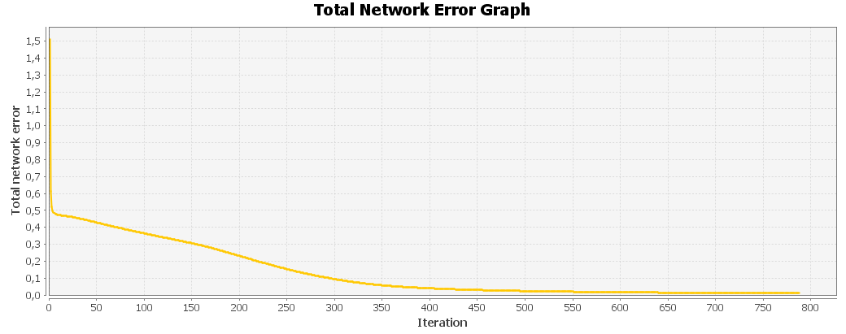

10

 | Input: 0; 1; 1; 1; 0; 1; 0; 0; 0; 1; 1; 0; 0; 0; 1; 1; 1; 1; 1; 1; 1; 0; 0; 0; 1; 1; 0; 0; 0; 1; 1; 0; 0; 0; 1; Output: 0,9057; 0,0069; 0,0001; 0,0002; 0; 0; 0,0151; 0,0194; 0,0051; 0,0184; 0,0002; 0; 0,04; 0,0007; 0,0124; 0,0212; 0,0033; 0,0378; 0,0389; 0,0001; Desired output: 1; 0; 0; 0; 0; 0; 0; 0; 0; 0; 0; 0; 0; 0; 0; 0; 0; 0; 0; 0; Error: -0,0943; 0,0069; 0,0001; 0,0002; 0; 0; 0,0151; 0,0194; 0,0051; 0,0184; 0,0002; 0; 0,04; 0,0007; 0,0124; 0,0212; 0,0033; 0,0378; 0,0389; 0,0001;
 | Input: 1; 1; 1; 1; 0; 1; 0; 0; 0; 1; 1; 0; 0; 0; 1; 1; 1; 1; 1; 0; 1; 0; 0; 0; 1; 1; 0; 0; 0; 1; 1; 1; 1; 1; 0; Output: 0,0209; 0,8937; 0,003; 0,0516; 0,0617; 0,0025; 0,0345; 0,0459; 0,0007; 0,0121; 0,0001; 0,0416; 0,0002; 0,0005; 0,0004; 0,0504; 0,0001; 0,002; 0,0274; 0,0001; Desired output: 0; 1; 0; 0; 0; 0; 0; 0; 0; 0; 0; 0; 0; 0; 0; 0; 0; 0; 0; 0; Error: 0,0209; -0,1063; 0,003; 0,0516; 0,0617; 0,0025; 0,0345; 0,0459; 0,0007; 0,0121; 0,0001; 0,0416; 0,0002; 0,0005; 0,0004; 0,0504; 0,0001; 0,002; 0,0274; 0,0001;
 | Input: 0; 1; 1; 1; 0; 1; 0; 0; 0; 1; 1; 0; 0; 0; 0; 1; 0; 0; 0; 0; 1; 0; 0; 0; 0; 1; 0; 0; 0; 1; 0; 1; 1; 1; 0; Output: 0,0001; 0,0019; 0,9164; 0,0054; 0,0092; 0,0213; 0,0313; 0,0001; 0,0001; 0,0001; 0,0059; 0,0291; 0,0014; 0,0036; 0,0267; 0,0191; 0,0243; 0,0001; 0,0271; 0,0027; Desired output: 0; 0; 1; 0; 0; 0; 0; 0; 0; 0; 0; 0; 0; 0; 0; 0; 0; 0; 0; 0; Error: 0,0001; 0,0019; -0,0836; 0,0054; 0,0092; 0,0213; 0,0313; 0,0001; 0,0001; 0,0001; 0,0059; 0,0291; 0,0014; 0,0036; 0,0267; 0,0191; 0,0243; 0,0001; 0,0271; 0,0027;
 | Input: 1; 1; 1; 1; 0; 1; 0; 0; 0; 1; 1; 0; 0; 0; 1; 1; 0; 0; 0; 1; 1; 0; 0; 0; 1; 1; 0; 0; 0; 1; 1; 1; 1; 1; 0; Output: 0,0039; 0,0543; 0,0093; 0,8909; 0,001; 0; 0,0119; 0,0002; 0,0008; 0,0492; 0; 0,0326; 0,0022; 0,0367; 0,0725; 0,0179; 0,0022; 0; 0,0002; 0,0005; Desired output: 0; 0; 0; 1; 0; 0; 0; 0; 0; 0; 0; 0; 0; 0; 0; 0; 0; 0; 0; 0; Error: 0,0039; 0,0543; 0,0093; -0,1091; 0,001; 0; 0,0119; 0,0002; 0,0008; 0,0492; 0; 0,0326; 0,0022; 0,0367; 0,0725; 0,0179; 0,0022; 0; 0,0002; 0,0005;
 | Input: 1; 1; 1; 1; 1; 1; 0; 0; 0; 0; 1; 0; 0; 0; 0; 1; 1; 1; 1; 0; 1; 0; 0; 0; 0; 1; 0; 0; 0; 0; 1; 1; 1; 1; 1; Output: 0; 0,0419; 0,0057; 0,0005; 0,8914; 0,0443; 0,0013; 0,0033; 0,0007; 0,0026; 0,0018; 0,0429; 0; 0,0004; 0; 0,0025; 0,0002; 0,0034; 0,0049; 0,0033; Desired output: 0; 0; 0; 0; 1; 0; 0; 0; 0; 0; 0; 0; 0; 0; 0; 0; 0; 0; 0; 0; Error: 0; 0,0419; 0,0057; 0,0005; -0,1086; 0,0443; 0,0013; 0,0033; 0,0007; 0,0026; 0,0018; 0,0429; 0; 0,0004; 0; 0,0025; 0,0002; 0,0034; 0,0049; 0,0033;
 | Input: 1; 1; 1; 1; 1; 1; 0; 0; 0; 0; 1; 0; 0; 0; 0; 1; 1; 1; 1; 0; 1; 0; 0; 0; 0; 1; 0; 0; 0; 0; 1; 0; 0; 0; 0; Output: 0,0004; 0,0024; 0,0424; 0; 0,0469; 0,8734; 0,0074; 0,0708; 0,0004; 0,0001; 0,0541; 0,0054; 0,0003; 0,0143; 0; 0,0729; 0,0001; 0,0058; 0,0185; 0,0735; Desired output: 0; 0; 0; 0; 0; 1; 0; 0; 0; 0; 0; 0; 0; 0; 0; 0; 0; 0; 0; 0; Error: 0,0004; 0,0024; 0,0424; 0; 0,0469; -0,1266; 0,0074; 0,0708; 0,0004; 0,0001; 0,0541; 0,0054; 0,0003; 0,0143; 0; 0,0729; 0,0001; 0,0058; 0,0185; 0,0735;
 | Input: 0; 1; 1; 1; 0; 1; 0; 0; 0; 1; 1; 0; 0; 0; 0; 1; 0; 1; 1; 1; 1; 0; 0; 0; 1; 1; 0; 0; 0; 1; 0; 1; 1; 1; 0; Output: 0,0245; 0,0354; 0,0391; 0,0023; 0,001; 0,0021; 0,9176; 0,0197; 0,0002; 0,0044; 0; 0,0008; 0,0124; 0,0037; 0,0626; 0,0034; 0,0002; 0; 0,0435; 0,0059; Desired output: 0; 0; 0; 0; 0; 0; 1; 0; 0; 0; 0; 0; 0; 0; 0; 0; 0; 0; 0; 0; Error: 0,0245; 0,0354; 0,0391; 0,0023; 0,001; 0,0021; -0,0824; 0,0197; 0,0002; 0,0044; 0; 0,0008; 0,0124; 0,0037; 0,0626; 0,0034; 0,0002; 0; 0,0435; 0,0059;
 | Input: 1; 0; 0; 0; 1; 1; 0; 0; 0; 1; 1; 0; 0; 0; 1; 1; 1; 1; 1; 1; 1; 0; 0; 0; 1; 1; 0; 0; 0; 1; 1; 0; 0; 0; 1; Output: 0,0103; 0,0205; 0,0005; 0,0002; 0,0022; 0,0579; 0,0108; 0,8941; 0; 0,0037; 0,0212; 0,0159; 0,0155; 0,0436; 0,0001; 0,0021; 0; 0,0016; 0,0017; 0,0021; Desired output: 0; 0; 0; 0; 0; 0; 0; 1; 0; 0; 0; 0; 0; 0; 0; 0; 0; 0; 0; 0; Error: 0,0103; 0,0205; 0,0005; 0,0002; 0,0022; 0,0579; 0,0108; -0,1059; 0; 0,0037; 0,0212; 0,0159; 0,0155; 0,0436; 0,0001; 0,0021; 0; 0,0016; 0,0017; 0,0021;
 | Input: 0; 1; 1; 1; 0; 0; 0; 1; 0; 0; 0; 0; 1; 0; 0; 0; 0; 1; 0; 0; 0; 0; 1; 0; 0; 0; 0; 1; 0; 0; 0; 1; 1; 1; 0; Output: 0,0195; 0,0037; 0,0016; 0,0039; 0,0312; 0,0005; 0,0038; 0; 0,919; 0,0406; 0,0006; 0,0001; 0,0015; 0,0002; 0,0003; 0,0128; 0,0436; 0,0367; 0,0464; 0,0595; Desired output: 0; 0; 0; 0; 0; 0; 0; 0; 1; 0; 0; 0; 0; 0; 0; 0; 0; 0; 0; 0; Error: 0,0195; 0,0037; 0,0016; 0,0039; 0,0312; 0,0005; 0,0038; 0; -0,081; 0,0406; 0,0006; 0,0001; 0,0015; 0,0002; 0,0003; 0,0128; 0,0436; 0,0367; 0,0464; 0,0595;
 | Input: 1; 1; 1; 1; 1; 0; 0; 0; 0; 1; 0; 0; 0; 0; 1; 0; 0; 0; 0; 1; 0; 0; 0; 0; 1; 1; 0; 0; 0; 1; 0; 1; 1; 1; 0; Output: 0,0306; 0,0089; 0,0001; 0,0252; 0,0269; 0; 0,008; 0,0025; 0,0277; 0,9246; 0,0005; 0,0083; 0,008; 0,0209; 0,018; 0,0003; 0,0203; 0,0049; 0,0017; 0,0066; Desired output: 0; 0; 0; 0; 0; 0; 0; 0; 0; 1; 0; 0; 0; 0; 0; 0; 0; 0; 0; 0; Error: 0,0306; 0,0089; 0,0001; 0,0252; 0,0269; 0; 0,008; 0,0025; 0,0277; -0,0754; 0,0005; 0,0083; 0,008; 0,0209; 0,018; 0,0003; 0,0203; 0,0049; 0,0017; 0,0066;
 | Total Mean Square Error: 0.0009980287526368515

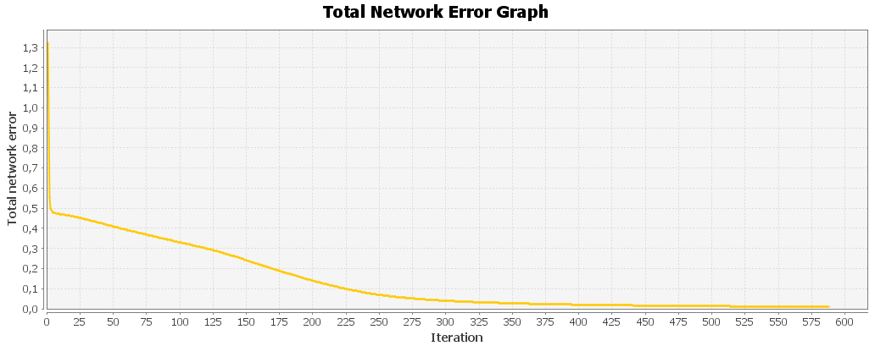

11

 | Input: 0; 1; 1; 1; 0; 1; 0; 0; 0; 1; 1; 0; 0; 0; 1; 1; 1; 1; 1; 1; 1; 0; 0; 0; 1; 1; 0; 0; 0; 1; 1; 0; 0; 0; 1; Output: 0,9046; 0,0062; 0,0001; 0,0002; 0; 0; 0,0148; 0,0177; 0,0065; 0,0191; 0,0003; 0; 0,0403; 0,0008; 0,0128; 0,024; 0,0025; 0,0366; 0,0424; 0,0001; Desired output: 1; 0; 0; 0; 0; 0; 0; 0; 0; 0; 0; 0; 0; 0; 0; 0; 0; 0; 0; 0; Error: -0,0954; 0,0062; 0,0001; 0,0002; 0; 0; 0,0148; 0,0177; 0,0065; 0,0191; 0,0003; 0; 0,0403; 0,0008; 0,0128; 0,024; 0,0025; 0,0366; 0,0424; 0,0001;
 | Input: 1; 1; 1; 1; 0; 1; 0; 0; 0; 1; 1; 0; 0; 0; 1; 1; 1; 1; 1; 0; 1; 0; 0; 0; 1; 1; 0; 0; 0; 1; 1; 1; 1; 1; 0; Output: 0,0177; 0,8935; 0,003; 0,051; 0,0631; 0,0027; 0,0336; 0,0472; 0,0006; 0,0121; 0,0001; 0,0403; 0,0002; 0,0004; 0,0004; 0,0483; 0,0001; 0,0021; 0,0287; 0,0001; Desired output: 0; 1; 0; 0; 0; 0; 0; 0; 0; 0; 0; 0; 0; 0; 0; 0; 0; 0; 0; 0; Error: 0,0177; -0,1065; 0,003; 0,051; 0,0631; 0,0027; 0,0336; 0,0472; 0,0006; 0,0121; 0,0001; 0,0403; 0,0002; 0,0004; 0,0004; 0,0483; 0,0001; 0,0021; 0,0287; 0,0001;
 | Input: 0; 1; 1; 1; 0; 1; 0; 0; 0; 1; 1; 0; 0; 0; 0; 1; 0; 0; 0; 0; 1; 0; 0; 0; 0; 1; 0; 0; 0; 1; 0; 1; 1; 1; 0; Output: 0,0001; 0,002; 0,9156; 0,0055; 0,0105; 0,0199; 0,0315; 0,0002; 0,0001; 0,0001; 0,0059; 0,0294; 0,0013; 0,0029; 0,0269; 0,0165; 0,0239; 0,0001; 0,0282; 0,0025; Desired output: 0; 0; 1; 0; 0; 0; 0; 0; 0; 0; 0; 0; 0; 0; 0; 0; 0; 0; 0; 0; Error: 0,0001; 0,002; -0,0844; 0,0055; 0,0105; 0,0199; 0,0315; 0,0002; 0,0001; 0,0001; 0,0059; 0,0294; 0,0013; 0,0029; 0,0269; 0,0165; 0,0239; 0,0001; 0,0282; 0,0025;
 | Input: 1; 1; 1; 1; 0; 1; 0; 0; 0; 1; 1; 0; 0; 0; 1; 1; 0; 0; 0; 1; 1; 0; 0; 0; 1; 1; 0; 0; 0; 1; 1; 1; 1; 1; 0; Output: 0,0031; 0,0537; 0,009; 0,8919; 0,0011; 0; 0,0122; 0,0002; 0,0008; 0,0515; 0; 0,0329; 0,002; 0,0365; 0,0714; 0,0219; 0,0024; 0,0001; 0,0002; 0,0005; Desired output: 0; 0; 0; 1; 0; 0; 0; 0; 0; 0; 0; 0; 0; 0; 0; 0; 0; 0; 0; 0; Error: 0,0031; 0,0537; 0,009; -0,1081; 0,0011; 0; 0,0122; 0,0002; 0,0008; 0,0515; 0; 0,0329; 0,002; 0,0365; 0,0714; 0,0219; 0,0024; 0,0001; 0,0002; 0,0005;
 | Input: 1; 1; 1; 1; 1; 1; 0; 0; 0; 0; 1; 0; 0; 0; 0; 1; 1; 1; 1; 0; 1; 0; 0; 0; 0; 1; 0; 0; 0; 0; 1; 1; 1; 1; 1; Output: 0; 0,0412; 0,0055; 0,0005; 0,8922; 0,0424; 0,0013; 0,0034; 0,0006; 0,0024; 0,002; 0,0433; 0; 0,0004; 0; 0,0019; 0,0002; 0,0031; 0,0047; 0,0036; Desired output: 0; 0; 0; 0; 1; 0; 0; 0; 0; 0; 0; 0; 0; 0; 0; 0; 0; 0; 0; 0; Error: 0; 0,0412; 0,0055; 0,0005; -0,1078; 0,0424; 0,0013; 0,0034; 0,0006; 0,0024; 0,002; 0,0433; 0; 0,0004; 0; 0,0019; 0,0002; 0,0031; 0,0047; 0,0036;
 | Input: 1; 1; 1; 1; 1; 1; 0; 0; 0; 0; 1; 0; 0; 0; 0; 1; 1; 1; 1; 0; 1; 0; 0; 0; 0; 1; 0; 0; 0; 0; 1; 0; 0; 0; 0; Output: 0,0005; 0,0031; 0,0421; 0,0001; 0,0476; 0,8766; 0,0076; 0,0708; 0,0007; 0,0001; 0,0563; 0,0056; 0,0003; 0,014; 0; 0,0758; 0,0001; 0,0071; 0,0164; 0,0737; Desired output: 0; 0; 0; 0; 0; 1; 0; 0; 0; 0; 0; 0; 0; 0; 0; 0; 0; 0; 0; 0; Error: 0,0005; 0,0031; 0,0421; 0,0001; 0,0476; -0,1234; 0,0076; 0,0708; 0,0007; 0,0001; 0,0563; 0,0056; 0,0003; 0,014; 0; 0,0758; 0,0001; 0,0071; 0,0164; 0,0737;
 | Input: 0; 1; 1; 1; 0; 1; 0; 0; 0; 1; 1; 0; 0; 0; 0; 1; 0; 1; 1; 1; 1; 0; 0; 0; 1; 1; 0; 0; 0; 1; 0; 1; 1; 1; 0; Output: 0,0222; 0,0335; 0,0392; 0,0022; 0,001; 0,0019; 0,9181; 0,0208; 0,0002; 0,0046; 0; 0,0008; 0,012; 0,0035; 0,0634; 0,0029; 0,0001; 0; 0,0435; 0,0058; Desired output: 0; 0; 0; 0; 0; 0; 1; 0; 0; 0; 0; 0; 0; 0; 0; 0; 0; 0; 0; 0; Error: 0,0222; 0,0335; 0,0392; 0,0022; 0,001; 0,0019; -0,0819; 0,0208; 0,0002; 0,0046; 0; 0,0008; 0,012; 0,0035; 0,0634; 0,0029; 0,0001; 0; 0,0435; 0,0058;
 | Input: 1; 0; 0; 0; 1; 1; 0; 0; 0; 1; 1; 0; 0; 0; 1; 1; 1; 1; 1; 1; 1; 0; 0; 0; 1; 1; 0; 0; 0; 1; 1; 0; 0; 0; 1; Output: 0,0109; 0,0232; 0,0006; 0,0002; 0,0024; 0,0566; 0,0129; 0,896; 0; 0,0032; 0,0217; 0,017; 0,0147; 0,0455; 0,0001; 0,0024; 0; 0,0015; 0,0015; 0,0018; Desired output: 0; 0; 0; 0; 0; 0; 0; 1; 0; 0; 0; 0; 0; 0; 0; 0; 0; 0; 0; 0; Error: 0,0109; 0,0232; 0,0006; 0,0002; 0,0024; 0,0566; 0,0129; -0,104; 0; 0,0032; 0,0217; 0,017; 0,0147; 0,0455; 0,0001; 0,0024; 0; 0,0015; 0,0015; 0,0018;
 | Input: 0; 1; 1; 1; 0; 0; 0; 1; 0; 0; 0; 0; 1; 0; 0; 0; 0; 1; 0; 0; 0; 0; 1; 0; 0; 0; 0; 1; 0; 0; 0; 1; 1; 1; 0; Output: 0,019; 0,0033; 0,0016; 0,0032; 0,0305; 0,0006; 0,0041; 0; 0,9171; 0,0431; 0,0006; 0,0001; 0,0015; 0,0002; 0,0003; 0,0109; 0,0425; 0,0352; 0,0474; 0,0586; Desired output: 0; 0; 0; 0; 0; 0; 0; 0; 1; 0; 0; 0; 0; 0; 0; 0; 0; 0; 0; 0; Error: 0,019; 0,0033; 0,0016; 0,0032; 0,0305; 0,0006; 0,0041; 0; -0,0829; 0,0431; 0,0006; 0,0001; 0,0015; 0,0002; 0,0003; 0,0109; 0,0425; 0,0352; 0,0474; 0,0586;
 | Input: 1; 1; 1; 1; 1; 0; 0; 0; 0; 1; 0; 0; 0; 0; 1; 0; 0; 0; 0; 1; 0; 0; 0; 0; 1; 1; 0; 0; 0; 1; 0; 1; 1; 1; 0; Output: 0,0319; 0,0093; 0,0001; 0,0271; 0,0244; 0; 0,0084; 0,0018; 0,0261; 0,9216; 0,0005; 0,0074; 0,0087; 0,021; 0,02; 0,0003; 0,0234; 0,0041; 0,0019; 0,0076; Desired output: 0; 0; 0; 0; 0; 0; 0; 0; 0; 1; 0; 0; 0; 0; 0; 0; 0; 0; 0; 0; Error: 0,0319; 0,0093; 0,0001; 0,0271; 0,0244; 0; 0,0084; 0,0018; 0,0261; -0,0784; 0,0005; 0,0074; 0,0087; 0,021; 0,02; 0,0003; 0,0234; 0,0041; 0,0019; 0,0076;
 | Total Mean Square Error: 0.0010001333925108934

